画面遷移図
ドキュメント名 |  | 受注管理 基本設計 |  | セクション
プロジェクト名 |  | 受注管理機能 |  | 作成者 | 緑川 | 作成日 | 2025-09-17 | 更新者 |  | 更新日

 | 説明
 | ・カスタマイズ要件以外の画面遷移は現行踏襲とする。

 | 画面遷移図（管理画面）

グローバル
メニュー

受注マスター

受注情報検索
（検索一覧）

受注一覧CSV出力
受注情報検索
（検索結果）

受注一覧カスタムCSV出力

受注情報編集
配送CSV出力

配送カスタムCSV出力
手動メール通知

メール一括送信

受注情報編集
ステータス更新
 |  |  |  |  |  |  |  |  | ※新規
メール一括送信
プレビュー

受注情報編集
受注情報を登録

送り状CSV出力
 |  |  |  |  |  |  |  |  | ※カスタマイズなし

 |  |  |  |  |  |  |  |  | ※カスタマイズなし
スタック用紙印刷

納品書印刷（日本語）
 |  |  | ※新規
受注編集履歴

納品書印刷（英語）

出荷指示
出荷指示リスト生成
出荷指示リスト検索
 |  |  |  |  |  |  |  |  | ※カスタマイズなし
ピッキングリスト印刷

 |  |  |  |  |  |  |  |  | ※カスタマイズなし
出荷実績入力用CSV
出力

出荷指示ー納品書印刷
（日本語）

出荷指示リスト編集

出荷指示ー納品書印刷
（英語）

出荷実績インポート登録

店頭注文番号札管理

受注情報検索 一覧(検索入力)
ドキュメント名 |  |  |  |  | 受注管理 基本設計 |  |  |  | セクション
プロジェクト名 |  |  |  |  | 受注管理機能 |  |  |  | 作成者 |  | 緑川 |  | 作成日 | 2025-06-01 | 更新者 | 石川 | 更新日 | 2025-10-22

機能No |  |  | M05-01 |  | 機能名 |  | 受注検索一覧(検索入力) |  |  |  |  |  | 概要 | 受注情報の検索、一覧表示が行えます。

 | レイアウト図

(1-2)
(1-3)
(1-4)
(2-1)
(2-2)
(2-3)
(2-4)
(2-5)
(2-6)
(2-7)
(2-8)
(2-12)
(2-11)
(2-10)
(2-9)
(2-13-1)
(2-14-1)
(2-13-2)
(2-14-2)
(2-13-3)
(2-13-4)
(2-14-3)
(2-14-4)
(2-14-5)
(2-15-1)
(2-15-2)
(2-15-3)
(2-15-4)
(2-15-5)
(2-16-1)
(2-16-2)
(2-16-3)
(2-16-4)
(2-16-5)
(2-17-1)
(2-17-2)
(2-17-3)
(2-17-4)
(2-17-5)
(2-18-1)
(2-18-2)
(2-18-3)
(2-18-4)
(2-18-5)
(2-19-1)
(2-19-2)
(2-19-3)
(2-19-4)
(2-19-5)
(2-20-1)
(2-20-2)
(2-20-3)
(2-20-4)
(2-20-5)
(2-21-1)
(2-21-2)
(2-21-3)
(2-21-4)
(2-21-5)
(2-22)
(2-23)
(2-24-1)
(2-24-2)
(2-24-3)
(2-25)
(2-26)
(3-1)
(1-5)
(4-6)
(5-1)
(5-2)
(3-2)
(4-1)
(4-2)
(4-3)
(4-4)
(4-5)
(5-3)
(5-4)
(6-1)
(6-2)
(6-3)
(1-1)

 | カスタマイズ説明
 | ・ | カスタマイズ要件
 |  | 検索について
 |  | ・ | 本店のほか、支店やスマレジの受注を検索を可能とする
 |  | ・ | データ参照時、スマレジとEC-CUBE間にてデータが重複になるものは除いて参照される
 |  | ・ | デフォルトでメンバー管理で設定されている店舗にて絞り込まれている状態とする

 |  | スマレジ連携について
 |  | ・ | スマレジの取引データを定期的に取得し、受注としてEC-CUBEに取りこむ

 | ・ | カスタマイズ要件に記載の内容以外は現行踏襲とする

 | 処理概要（★はカスタマイズ項目）

 |  | ・条件を指定した受注の検索ができる。
 |  | ・指定した詳細な検索条件は任意の「検索パターン名（識別ID 5）」をつけて保存（識別ID 6）ができる。
 |  |  | ・保存した検索パターンは、検索条件を入力するフォームと検索結果一覧の間にリンクとして並べて表示され（識別ID 82）、
 |  |  | クリックするとその検索条件での受注検索がおこなわれる
 |  |  | ・また保存した検索パターン個々にリロードアイコンがあり、クリックするとその検索条件に該当する受注件数がその場で表示される
 |  |  | ・「全件更新」ボタンをクリックすると保存した検索パターン全てに対してそれぞれの検索条件に該当する受注件数が一括で求められて表示される
 |  |  | ・各検索パターンごとの該当件数は全件更新か個々にリロードしない限り該当する受注件数に"*"が表示される

 |  | ★検索時について
 |  |  | ・ | 検索する際、本店、支店、スマレジの受注情報を検索する
 |  |  | ・ | ステータスが「引き渡し済み」になっている受注は表示をしない
 |  |  | ・ | 取引ID項目にて指定なし・取引IDありの場合はスマレジの取引データを表示する
 |  |  | ・ | 引き渡し後の受注情報に引き渡し前の注文番号を紐づけておき、引き渡し前の注文番号で検索した際に、引き渡し後の受注情報が検索できるようにする
 |  |  | ・ | ステータスを未選択時のデフォルト検索の場合はキャンセル、引き渡し済み以外の受注を検索対象とする

 |  | ★画面の初期表示について
 |  |  | ・ | 店舗のセレクトボックスはメンバー管理で設定されているデフォルト検索表示店舗が選択されている状態とする
 |  |  | ・ | 店舗選択は必須、全店の選択項目を追加
 |  |  | ・ | 複数店舗が選択されている場合はOR条件とする
 |  |  | ・ | 全店＋個別店舗が選択されたら、全店検索となる

 |  | ★検索パターン保存時について
 |  |  | 検索パターンを保存する場合は店舗は除いた条件で保存する

 | 識別ID |  |  | ラベル |  | 書式・制限 |  | 必須 |  | 最大文字数 または最大値 |  | 初期値 |  | 画面部品の説明
 | 1-1 |  |  | 店舗 |  | 複数選択（セレクトボックス） |  | ◯ |  | - |  | メンバー管理で設定されている店舗 |  | デフォルトでメンバー管理で設定されている店舗にて選択されている状態とする 複数選択された場合はOR条件とする。 店舗選択で全店を追加し、全店が選択されている場合は開店しているすべての店舗を検索対象とする。 全店と店舗が選択されている場合は開店しているすべての店舗を検索対象とする。
 | 1-2 |  |  | 注文番号 |  | 半角・全角 |  | - |  | - |  | -
 | 1-3 |  |  | 注文者名 |  | 半角・全角 |  | - |  | - |  | -
 | 1-4 |  |  | 注文者会社名・受注備考 |  | 半角・全角 |  | - |  | - |  | -
 | 1-5 |  |  | 検索条件の開閉ボタン1 |  | ボタン |  | - |  | - |  | - |  | (5)~(67)の検索条件を表示/非表示させる
 | 2-1 |  |  | 検索パターン名 |  | 半角・全角 |  | △ |  | - |  | - |  | 検索パターン保存ボタン押下時に未入力の場合エラー
 | 2-2 |  |  | 検索パターン保存ボタン |  | ボタン |  | - |  | - |  | -
 | 2-3 |  |  | 対応状況 |  | 複数選択(チェックボックス) |  | - |  | - |  | - |  | ※カスタマイズ対応：選択肢追加 チェック項目：決済処理中、注文受領、入金待ち、入金済み、キャンセル、出荷指示、出荷完了、購入処理中、ピック中、ピック完了、店頭予約
 | 2-4 |  |  | 支払方法 |  | 複数選択(チェックボックス) |  | - |  | - |  | - |  | 支払方法設定画面で定めたものをマスターとして参照して表示
 | 2-5 |  |  | 配送方法 |  | 複数選択(チェックボックス) |  | - |  | - |  | - |  | 配送方法設定画面で定めたものをマスターとして参照して表示
 | 2-6 |  |  | 顧客グループ |  | 複数選択(チェックボックス) |  | - |  | - |  | - |  | 顧客グループ設定画面で定めたものをマスターとして参照して表示
 | 2-7 |  |  | 注文備考 |  | 複数選択(チェックボックス) |  | - |  | - |  | - |  | チェック項目：注文備考なし、注文備考あり
 | 2-8 |  |  | 電話番号 |  | 半角・全角 |  | - |  | - |  | -
 | 2-9 |  |  | メールアドレス |  | 半角・全角 |  | - |  | - |  | -
 | 2-10 |  |  | お名前 |  | 半角・全角 |  | - |  | - |  | -
 | 2-11 |  |  | お名前（フリガナ） |  | 半角・全角 |  | - |  | - |  | -
 | 2-12 |  |  | 性別 |  | 複数選択(チェックボックス) |  | - |  | - |  | - |  | チェック項目：男性、女性
 | 2-13-1 |  |  | 出荷日（From） |  | 日時(yyyy/mm/dd HH:MM) |  | - |  | - |  | -
 | 2-13-2 |  |  | 出荷日（To） |  | 日時(yyyy/mm/dd HH:MM) |  | - |  | - |  | -
 | 2-13-3 |  |  | 出荷日-過去日（From） |  | 数値（整数） |  | - |  | - |  | -
 | 2-13-4 |  |  | 出荷日-過去日（To） |  | 数値（整数） |  | - |  | - |  | -
 | 2-14-1 |  |  | キャンセル日（From） |  | 日時(yyyy/mm/dd HH:MM) |  | - |  | - |  | -
 | 2-14-2 |  |  | キャンセル日（To） |  | 日時(yyyy/mm/dd HH:MM) |  | - |  | - |  | -
 | 2-14-3 |  |  | キャンセル日-過去日（From） |  | 数値（整数） |  | - |  | - |  | -
 | 2-14-4 |  |  | キャンセル日-過去日（To） |  | 数値（整数） |  | - |  | - |  | -
 | 2-14-5 |  |  | キャンセル日-入力状態 |  | 複数選択(チェックボックス) |  | - |  | - |  | - |  | チェック項目：未入力、入力済
 | 2-15-1 |  |  | 入金日（From） |  | 日時(yyyy/mm/dd HH:MM) |  | - |  | - |  | -
 | 2-15-2 |  |  | 入金日（To） |  | 日時(yyyy/mm/dd HH:MM) |  | - |  | - |  | -
 | 2-15-3 |  |  | 入金日-過去日（From） |  | 数値（整数） |  | - |  | - |  | -
 | 2-15-4 |  |  | 入金日-過去日（To） |  | 数値（整数） |  | - |  | - |  | -
 | 2-15-5 |  |  | 入金日-入力状態 |  | 複数選択(チェックボックス) |  | - |  | - |  | - |  | チェック項目：未入力、入力済
 | 2-16-1 |  |  | 出荷指示日（From） |  | 日時(yyyy/mm/dd HH:MM) |  | - |  | - |  | -
 | 2-16-2 |  |  | 出荷指示日（To） |  | 日時(yyyy/mm/dd HH:MM) |  | - |  | - |  | -
 | 2-16-3 |  |  | 出荷指示日-過去日（From） |  | 数値（整数） |  | - |  | - |  | -
 | 2-16-4 |  |  | 出荷指示日-過去日（To） |  | 数値（整数） |  | - |  | - |  | -
 | 2-16-5 |  |  | 出荷指示日-入力状態 |  | 複数選択(チェックボックス) |  | - |  | - |  | - |  | チェック項目：未入力、入力済
 | 2-17-1 |  |  | 出荷日（From） |  | 日時(yyyy/mm/dd HH:MM) |  | - |  | - |  | -
 | 2-17-2 |  |  | 出荷日（To） |  | 日時(yyyy/mm/dd HH:MM) |  | - |  | - |  | -
 | 2-17-3 |  |  | 出荷日-過去日（From） |  | 数値（整数） |  | - |  | - |  | -
 | 2-17-4 |  |  | 出荷日-過去日（To） |  | 数値（整数） |  | - |  | - |  | -
 | 2-17-5 |  |  | 出荷日-入力状態 |  | 複数選択(チェックボックス) |  | - |  | - |  | - |  | チェック項目：未入力、入力済
 | 2-18-1 |  |  | キャンセル日（From） |  | 日時(yyyy/mm/dd HH:MM) |  | - |  | - |  | -
 | 2-18-2 |  |  | キャンセル日（To） |  | 日時(yyyy/mm/dd HH:MM) |  | - |  | - |  | -
 | 2-18-3 |  |  | キャンセル日-過去日（From） |  | 数値（整数） |  | - |  | - |  | -
 | 2-18-4 |  |  | キャンセル日-過去日（To） |  | 数値（整数） |  | - |  | - |  | -
 | 2-18-5 |  |  | キャンセル日-入力状態 |  | 複数選択(チェックボックス) |  | - |  | - |  | - |  | チェック項目：未入力、入力済
 | 2-19-1 |  |  | 売上確定日（From） |  | 日時(yyyy/mm/dd HH:MM) |  | - |  | - |  | -
 | 2-19-2 |  |  | 売上確定日（To） |  | 日時(yyyy/mm/dd HH:MM) |  | - |  | - |  | -
 | 2-19-3 |  |  | 売上確定日-過去日（From） |  | 数値（整数） |  | - |  | - |  | -
 | 2-19-4 |  |  | 売上確定日-過去日（To） |  | 数値（整数） |  | - |  | - |  | -
 | 2-19-5 |  |  | 売上確定日-入力状態 |  | 複数選択(チェックボックス) |  | - |  | - |  | - |  | チェック項目：未入力、入力済
 | 2-20-1 |  |  | 店頭予約（From） |  | 日時(yyyy/mm/dd HH:MM) |  | - |  | - |  | -
 | 2-20-2 |  |  | 店頭予約（To） |  | 日時(yyyy/mm/dd HH:MM) |  | - |  | - |  | -
 | 2-20-3 |  |  | 店頭予約-過去日（From） |  | 数値（整数） |  | - |  | - |  | -
 | 2-20-4 |  |  | 店頭予約-過去日（To） |  | 数値（整数） |  | - |  | - |  | -
 | 2-20-5 |  |  | 店頭予約-入力状態 |  | 複数選択(チェックボックス) |  | - |  | - |  | - |  | チェック項目：未入力、入力済
 | 2-21-1 |  |  | 更新日（From） |  | 日時(yyyy/mm/dd HH:MM) |  | - |  | - |  | -
 | 2-21-2 |  |  | 更新日（To） |  | 日時(yyyy/mm/dd HH:MM) |  | - |  | - |  | -
 | 2-21-3 |  |  | 更新日-過去日（From） |  | 数値（整数） |  | - |  | - |  | -
 | 2-21-4 |  |  | 更新日-過去日（To） |  | 数値（整数） |  | - |  | - |  | -
 | 2-21-5 |  |  | 更新日-入力状態 |  | 複数選択(チェックボックス) |  | - |  | - |  | - |  | チェック項目：未入力、入力済
 | 2-22 |  |  | 購入金額（From） |  | 半角・全角 |  | - |  | - |  | -
 | 2-23 |  |  | 購入金額（To） |  | 半角・全角 |  | - |  | - |  | -
 | 2-24-1 |  |  | 購入商品名1 |  | 半角・全角 |  | - |  | - |  | -
 | 2-24-2 |  |  | 購入商品名2 |  | 半角・全角 |  | - |  | - |  | -
 | 2-24-3 |  |  | 購入商品名3 |  | 半角・全角 |  | - |  | - |  | -
 | 2-25 |  |  | AND/OR選択 |  | 単一選択（ラジオボタン） |  | - |  | - |  | - |  | 購入商品名1〜購入商品名３をANDもしくはOR条件で検索 選択項目：AND検索、OR検索
 | 2-26 |  |  | 購入商品コード |  | 半角・全角 |  | - |  | - |  | -
 | 3-1 |  |  | 配送先氏名・住所・送り状No |  | 半角・全角 |  | - |  | - |  | -
 | 3-2 |  |  | 検索条件の開閉ボタン2 |  | ボタン |  | - |  | - |  | - |  | (71)~(76)の検索条件を表示/非表示させる
 | 4-1 |  |  | 配送先-お名前 |  | 半角・全角 |  | - |  | - |  | -
 | 4-2 |  |  | 配送先-お名前（フリガナ） |  | 半角・全角 |  | - |  | - |  | -
 | 4-3 |  |  | 配送先-郵便番号 |  | 半角・全角 |  | - |  | - |  | -
 | 4-4 |  |  | 配送先-電話番号 |  | 半角・全角 |  | - |  | - |  | -
 | 4-5 |  |  | 配送先-国、地域 |  | 半角・全角 |  | - |  | - |  | -
 | 4-6 |  |  | 配送先-都道府県 |  | 半角・全角 |  | - |  | - |  | -
 | 5-1 |  |  | 店頭注文番号 |  | 半角・全角 |  | - |  | - |  | -
 | 5-2 |  |  | スマレジ取引ID |  | 半角・全角 |  | - |  | - |  | -
 | 5-3 |  |  | 検索条件クリアボタン |  | ボタン |  | - |  | - |  | -
 | 5-4 |  |  | 検索するボタン |  | ボタン |  | - |  | - |  | -
 | 6-1 |  |  | 全件更新 |  | ボタン |  | - |  | - |  | - |  | 全検索パターンに対して、件数更新を実行する。
 | 6-2 |  |  | 検索パターン名（該当件数） |  | リンク |  | - |  | - |  | - |  | 検索パターンでの検索結果に遷移する。
 | 6-3 |  |  | 検索パターン該当件数更新 |  | ボタン |  | - |  | - |  | -

受注情報検索 一覧(検索結果)
ドキュメント名 |  |  |  |  |  |  | 受注管理 基本設計 |  |  |  | セクション
プロジェクト名 |  |  |  |  |  |  | 受注管理機能 |  |  |  | 作成者 |  | 緑川 |  | 作成日 | 2025-05-13 | 更新者 | 堀部 | 更新日 | 2025-10-31

機能No |  |  | M05-01 |  |  |  | 機能名 |  | 受注検索一覧(検索結果) |  |  |  |  |  | 概要 | 顧客情報の検索、一覧表示できる

 | レイアウト図

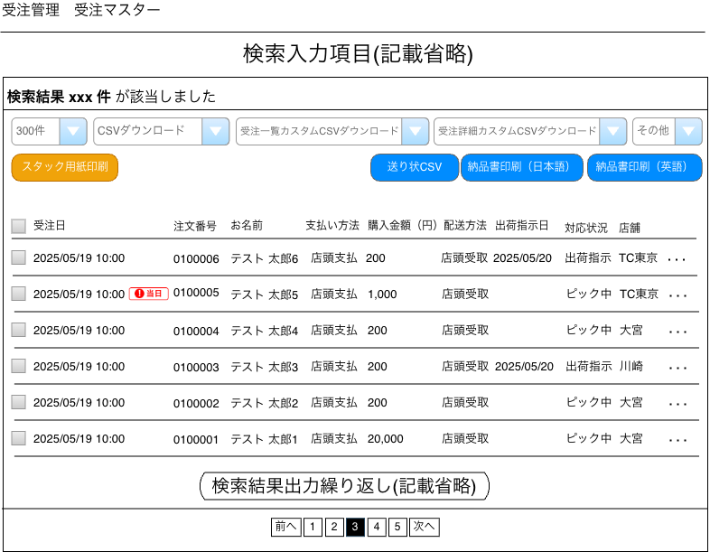
(1)
(2)
(3)
(4)
(5)
(6)
(8)
(9)
(10)
(11)
(7)
(20)
(12)
(13)
(14)
(15)
(16)
(17)
(18)
(19)
(21)
(22)
(23)

 | カスタマイズ説明
 | ・カスタマイズ要件
 |  |  | 現行機能をベースに下記カスタマイズを行う

 |  |  | ・ | 検索について
 |  |  |  |  | ・ | 件数のデフォルト値を300件とする
 |  |  |  |  | ・ | 本店のほか、支店やスマレジの受注を検索を可能とする
 |  |  |  |  | ・ | データ参照時、スマレジとEC-CUBE間にてデータが重複になるものは除いて参照される
 |  |  |  |  | ・ | デフォルトでメンバー管理で設定されている店舗にて絞り込まれている状態とする

 |  |  | ・ | スマレジ連携について
 |  |  |  |  | ・ | スマレジの取引データをリアルタイムで取得し、受注としてEC-CUBEに取りこむ

 | ・カスタマイズ要件に記載の内容以外は現行踏襲とする。

 | 処理概要（★はカスタマイズ項目）

 |  | ・検索結果一覧表示後、以下の操作ができる
 |  |  | 検索条件に一致したすべてのデータを下記の対象とする
 |  |  |  | ・受注CSVファイルのダウンロード。および受注CSV出力項目設定画面へ遷移。
 |  |  |  | ・配送CSVファイルのダウンロード。および配送CSV出力項目設定画面へ遷移。
 |  |  |  | ・カスタム受注CSVファイルのダウンロード。およびカスタム受注CSV出力項目設定画面へ遷移。
 |  |  |  | （カスタム受注CSVとは出力したい項目を任意に選んで名前をつけて保存されているもので、
 |  |  |  |  |  | その中から希望するものを選んでCSVをダウンロードする。）
 |  |  |  | ・カスタム配送CSVファイルのダウンロード。およびカスタム配送CSV出力項目設定画面へ遷移。
 |  |  |  | （カスタム配送CSVとは出力したい項目を任意に選んで名前をつけて保存されているもので、
 |  |  |  |  |  | その中から希望するものを選んでCSVをダウンロードする。）
 |  |  | 検索結果のうち、チェックボックスで選択したデータを対象とする
 |  |  |  | ・メール一括通知（手動メール通知の画面へ遷移）
 |  |  |  | ・スタック用紙印刷
 |  |  |  | ・送り状CSVファイルのダウンロード
 |  |  |  | ・納品書印刷_日本語
 |  |  |  |  | ・ | 選択した対象のデータを元にポップアップでPDF画面を表示させる
 |  |  |  |  | ・ | 国外配送でない受注情報を対象とする
 |  |  |  | ・納品書印刷_英語
 |  |  |  |  | ・ | 選択した対象のデータを元にポップアップでPDF画面を表示させる
 |  |  |  |  | ・ | 国外配送の受注情報を対象とする

 |  | ・検索結果一覧表示から個別に受注の編集画面へ遷移できる
 |  | ・検索結果一覧表示から個別に受注の削除ができる
 |  | ・検索結果一覧表示から個別に手動メール通知の画面へ遷移できる

 |  | ★ | 検索結果について
 |  |  | ・ | スマレジとEC-CUBE間にてデータが重複になる場合は、スマレジから取得したデータを優先とする
 |  |  |  | ・ | 受注データにスマレジ取引を取り込んだ受注データのIDが登録されている場合は表示しない
 |  |  | ・ | ステータスが「引き渡し済み」になっている受注は表示をしない
 |  |  | ・ | 店頭受取の注文でスマレジから連携した場合は配送方法は店頭受取にする

 |  | ★ | CSVダウンロードの名称変更
 |  |  | ・ | 受注CSVダウンロードから受注一覧CSVダウンロードに変更する
 |  |  | ・ | 配送CSVダウンロードから受注詳細CSVダウンロードに変更する
 |  |  | ・ | カスタム受注CSVダウンロードから受注一覧カスタムCSVダウンロードに変更する
 |  |  | ・ | カスタム配送CSVダウンロードから受注詳細カスタムCSVダウンロードに変更する

 | 識別ID |  |  | ラベル |  |  |  | 書式・制限 |  | 必須 |  | 最大文字数 または最大値 |  | 初期値 |  | 画面部品の説明
 | 1 |  |  | 該当件数 |  |  |  | - |  | - |  | - |  | - |  | 受注一覧(入力)で設定された条件に合致する受注の件数
 | 2 |  |  | 件数 |  |  |  | 単一選択（セレクトボックス） |  | - |  | - |  | 300件 |  | 選択肢: 10件 50件 100件 300件 500件 1000件 2000件 10000件 12000件
 | 3 |  |  | CSVダウンロード |  |  |  | リンク |  | - |  | - |  | -
 | 4 |  |  | 受注一覧カスタムCSVダウンロード |  |  |  | 単一選択（セレクトボックス） |  | - |  | - |  | -
 | 5 |  |  | 受注詳細カスタムCSVダウンロード |  |  |  | 単一選択（セレクトボックス） |  | - |  | - |  | -
 | 6 |  |  | その他 |  |  |  | 単一選択（セレクトボックス） |  | - |  | - |  | - |  | 選択肢:メール一括送信 CSV出力にチェックを入れない状態でボタンをリンクを押下するとエラーとなる
 | 7 |  |  | スタック用紙印刷 |  |  |  | ボタン |  | - |  | - |  | -
 | 8 |  |  | 送り状CSV |  |  |  | ボタン |  | - |  | - |  | -
 | 9 |  |  | 納品書印刷（日本語） |  |  |  | ボタン |  | - |  | - |  | -
 | 10 |  |  | 納品書印刷（英語） |  |  |  | ボタン |  | - |  | - |  | -
 | 11 |  |  | CSV出力 |  |  |  | 複数選択 |  | - |  | - |  | - |  | チェックを付けた受注情報がCSVダウンロード、メール送信一括対象となる
 | 12 |  |  | 受注日 |  |  |  | - |  | - |  | - |  | - |  | 対象の受注の受注IDを表示
 | 13 |  |  | 注文番号 |  |  |  | - |  | - |  | - |  | - |  | 注文番号をクリックすると対象の注文編集画面へ遷移できる
 | 14 |  |  | お名前 |  |  |  | - |  | - |  | - |  | - |  | 非会員である場合は非会員と表示する
 | 15 |  |  | 支払方法 |  |  |  | - |  | - |  | - |  | -
 | 16 |  |  | 購入金額（円） |  |  |  | - |  | - |  | - |  | -
 | 17 |  |  | 配送方法 |  |  |  | - |  | - |  | - |  | -
 | 18 |  |  | 出荷指示日 |  |  |  | - |  | - |  | - |  | -
 | 19 |  |  | 対応状況 |  |  |  | - |  | - |  | - |  | -
 | 20 |  |  | 店舗 |  |  |  | - |  | - |  | - |  | -
 | 21 |  |  | ポップアップメニュー |  |  |  | - |  | - |  | - |  | - |  | 選択肢:編集、削除、メール通知
 | 22 |  |  | ページング |  |  |  | リンク |  | - |  | - |  | - |  | 選択したページへ遷移する
 | 23 |  |  | 当日受取アイコン |  |  |  | ラベル |  | - |  | - |  | - |  | 当日受取の受注情報の場合表示する

メール一括送信
ドキュメント名 |  |  |  |  |  |  | 受注管理 基本設計 |  |  | セクション
プロジェクト名 |  |  |  |  |  |  | 受注管理機能 |  |  | 作成者 |  |  | 緑川 |  | 作成日 | 2025-05-13 | 更新者 | 更新日

機能No |  |  | M05-06 |  |  |  | 機能名 |  | メール一括送信機能 |  |  |  |  |  | 概要 | メールを一括で送信することができます。

 | レイアウト図

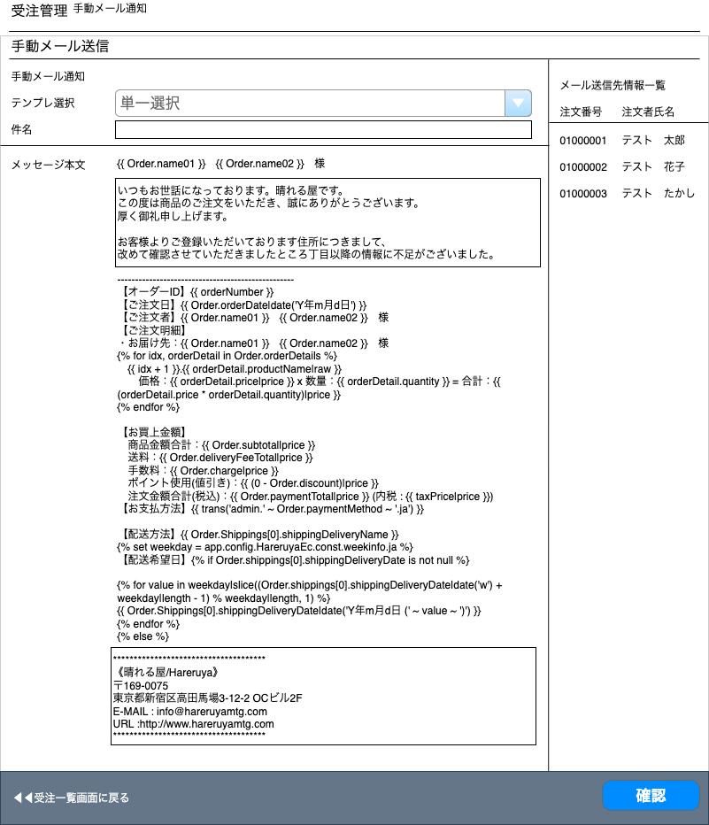

(1)
(7)
(8)
(2)

(3)

(4)

(5)

(6)

(9)
(10)

 | カスタマイズ説明
 | ・カスタマイズ要件
 |  |  | 現行機能をベースに下記カスタマイズを行う

 |  |  | ・ | 対象受注について
 |  |  |  |  | ・ | 本店のほか、支店やスマレジの取引データに対してメール送付することが可能

 | 処理概要（★はカスタマイズ項目）

 |  | ・選択したメールテンプレートを元に、件名・本文を入力して、送信対象に一括メール送信できる。
 |  |  | テンプレ選択を変更すると画面がリロードされ、件名、本文が変更される。

 |  | ★ | 対象受注について
 |  |  | 本店のほか、支店やスマレジの受注情報をメール対象とする

 |  | ・ | プレビュー画面を表示後に送信
 |  |  | プレビューボタン押下でプレビュー画面に遷移し、先頭の受注情報のデータを表示する

 | 識別ID |  |  | ラベル |  |  |  | 書式・制限 |  |  | 必須 | 最大文字数 または最大値 |  | 初期値 |  | 画面部品の説明
 | 1 |  |  | テンプレ選択 |  |  |  | 単一選択(セレクトボックス) |  |  | - | - |  | - |  | ・項目変更時に画面を更新 ・選択肢はショップ設定＞メール管理で作成されているテンプレート一覧が表示される
 | 2 |  |  | 件名 |  |  |  | 全角・半角 |  |  | - | - |  | -
 | 3 |  |  | メッセージ本文-注文者名 |  |  |  | ラベル |  |  | - | - |  | - |  | ・注文者名を表示させないメールの場合は非表示
 | 4 |  |  | メッセージ本文-ヘッダー |  |  |  | 全角・半角 |  |  | - | - |  | -
 | 5 |  |  | メッセージ本文-本文 |  |  |  | ラベル |  |  | - | - |  | -
 | 6 |  |  | メッセージ本文-フッター |  |  |  | 全角・半角 |  |  | - | - |  | -
 | 7 |  |  | 注文番号 |  |  |  | ラベル |  |  | - | - |  | -
 | 8 |  |  | 注文者氏名 |  |  |  | ラベル |  |  | - | - |  | -
 | 9 |  |  | 受注一覧画面に戻る |  |  |  | リンク |  |  | - | - |  | - |  | 受注一覧画面へ遷移する
 | 10 |  |  | 確認 |  |  |  | ボタン |  |  | - | - |  | - |  | カスタマイズ対応、ボタンのラベルを「確認」に変更。ボタン押下で「手動メール通知(確認画面)」へ遷移する

【新規】手動メール通知(確認画面)
ドキュメント名 |  |  |  |  |  |  | 受注管理 基本設計 |  |  |  | セクション
プロジェクト名 |  |  |  |  |  |  | 受注管理機能 |  |  |  | 作成者 |  | 緑川 |  | 作成日 | 2025-05-13 | 更新者 | 更新日

機能No |  |  | M05-06 |  |  |  | 機能名 |  | 【新規】手動メール通知(確認画面) |  |  |  |  |  | 概要 | メールを一括で送信することができます。

 | レイアウト図

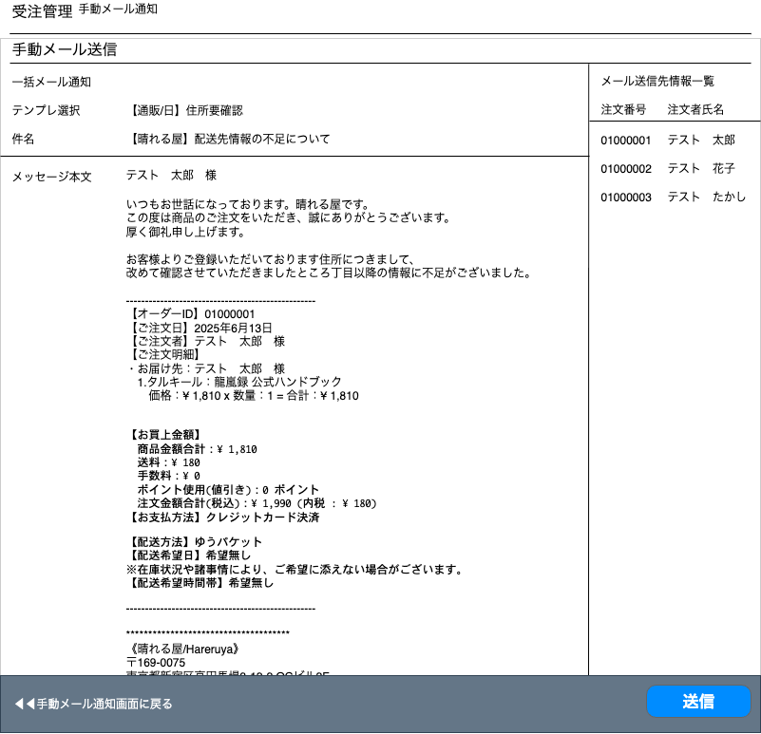

(4)
(5)
(1)

(2)
(3)

(6)
(7)

 | カスタマイズ説明
 | ・カスタマイズ要件
 | 機能について
 |  | メール一括送信プレビュー画面を新規機能として実装する

 |  |  | ・ | メール一括送信機能にプレビュー画面を追加
 |  |  | ・ | プレビュー内容について
 |  |  |  |  | ・ | 変数は先頭ユーザの情報で表示する

 | 処理概要（★はカスタマイズ項目）

 |  | ・ | メール一括送信画面で入力したメール内容のプレビューを行う。
 |  | ・送信ボタンを押下すると確認のダイアログを表示し、OKなら送信を実行する。
 |  | ・成功/失敗に応じてメッセージを表示する

 | 識別ID |  |  | ラベル |  |  |  | 書式・制限 |  | 必須 |  | 最大文字数 または最大値 |  | 初期値 |  | 画面部品の説明
 | 1 |  |  | テンプレ選択 |  |  |  | テキスト |  | - |  | - |  | -
 | 2 |  |  | 件名 |  |  |  | テキスト |  | - |  | - |  | -
 | 3 |  |  | メッセージ本文 |  |  |  | ラベル |  | - |  | - |  | -
 | 4 |  |  | 注文番号 |  |  |  | ラベル |  | - |  | - |  | -
 | 5 |  |  | 注文者氏名 |  |  |  | ラベル |  | - |  | - |  | -
 | 6 |  |  | 手動メール通知画面に戻る |  |  |  | リンク |  | - |  | - |  | -
 | 7 |  |  | 送信 |  |  |  | ボタン |  | - |  | - |  | -

スタック用紙印刷
ドキュメント名 |  |  |  |  | 受注管理 基本設計 |  |  |  | セクション
プロジェクト名 |  |  |  |  | 受注管理機能 |  |  |  | 作成者 |  | 緑川 |  | 作成日 | 2025-05-13 | 更新者 | 更新日

機能No |  |  | M05-08 |  | 機能名 |  | スタック用紙印刷 |  |  |  |  |  | 概要 | スタック用紙をプリンターへ印刷することができます。

 | レイアウト図

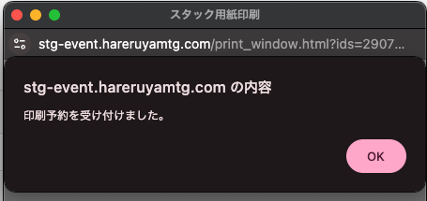

 | カスタマイズ説明

 | 処理概要（★はカスタマイズ項目）

 |  | ・ | 受注一覧で「スタック用紙印刷」ボタンを押下するとポップアップウインドウで「スタック用紙印刷中」を表示する。
 |  | ・ | 受注一覧で選択された受注のブラウザ印刷フラグをONにする。ONになるとスタック印刷APIで印刷の対象となる。
 |  | ・ | 未採番の注文がある場合は400エラーを返すようにする。
 |  | ・ | 受注のステータスが注文受領である場合はピック中に変更し、注文確定日を登録する。
 |  | ・ | 処理後、印刷予約を受け付けた旨のメッセージを表示して、ポップアップウインドウ表示する（レイアウト図参照）
 |  | ・ | 印刷内容については0505_基本設計仕様書(API_受注管理)を参照

 | 識別ID |  |  | ラベル |  | 書式・制限 |  | 必須 |  | 最大文字数 または最大値 |  | 初期値 |  | 画面部品の説明

納品書印刷（日本語）
ドキュメント名 |  |  |  |  |  |  | 受注管理 基本設計 |  |  |  | セクション
プロジェクト名 |  |  |  |  |  |  | 受注管理機能 |  |  |  | 作成者 |  | 緑川 |  | 作成日 | 2025-05-13 | 更新者 | 更新日

機能No |  |  | M05-09 |  |  |  | 機能名 |  | 納品書印刷（日本語） |  |  |  |  |  | 概要 | 日本語の納品書印刷が行えるよう納品書が表示されます。

 | レイアウト図
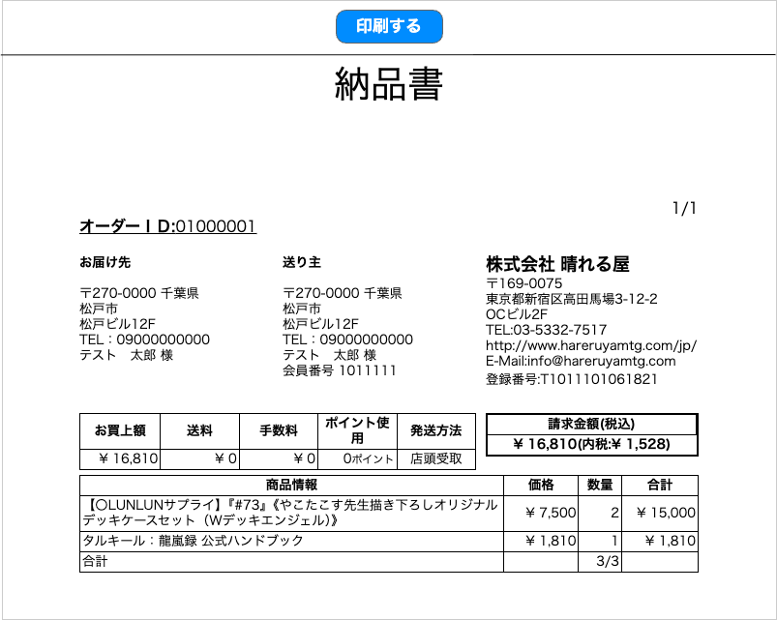
(1)

(2)
(3)
注文番号
(17)
(18)
(4)
(5)
(10)
(11)
(19)
(6)
(12)
(20)
(7)
(13)
(14)
(21)
(8)
(9)
(15)
(22)
(23)
(16)
(24)

(25)
(26)
(27)
(28)
(29)
(30)

(31)
(32)
(33)
(34)

(35)

 | カスタマイズ説明
 | ・カスタマイズ要件
 |  |  | 現行機能をベースに下記カスタマイズを行う
 |  |  | ・ | 出力データについて
 |  |  |  |  | ・ | 本店のほかに、支店もスマレジも出力対象となる

 | ・カスタマイズ要件に記載の内容以外は現行踏襲とする。

 | 処理概要（★はカスタマイズ項目）
 | ・ | 出力データについて
 |  | ・ | 出力するデータは国内配送のみ
 |  | ★ | 本店のほかに、支店もスマレジも出力対象とする
 |  | ★ | 支店の場合も本店と同じレイアウト、内容とする

 | ・並び順は以下の通りとなる
 | ・カードが先、カード以外は後
 | ・棚番（昇順、支店の場合は棚番のソートは行わない）
 | ・言語（日→英→他言語）
 | ・状態（NM→HP）
 | ・Foilフラグ（非Foil→Foil）
 | ・略称タグ（昇順）
 | ・レアリティ（M→C）
 | ・色（マスターデータ色順参照）
 | ・設定されている略称タグについてコレクター番号でのソートだった場合、コレクター番号（昇順）
 | ・設定されている略称タグについてアルファベットでのソートだった場合、英語のカード名（昇順）

 | ・ | 商品情報の行は1ページに30行まで
 | ・ | 「印刷する」ボタンを押下するとブラウザの印刷ダイアログを開く。

 | 識別ID |  |  | ラベル |  |  |  | 書式・制限 |  | 必須 |  | 最大文字数 または最大値 |  | 初期値 |  | 画面部品の説明
 | 1 |  |  | 印刷する |  |  |  | ボタン |  | - |  | - |  | -
 | 2 |  |  | ページ数 |  |  |  | ラベル |  | - |  | - |  | - |  | ページ数/ページ総数で表示する
 | 3 |  |  | 注文番号 |  |  |  | ラベル |  | - |  | - |  | -
 | 4 |  |  | お届け先-郵便番号 |  |  |  | ラベル |  | - |  | - |  | -
 | 5 |  |  | お届け先-都道府県 |  |  |  | ラベル |  | - |  | - |  | -
 | 6 |  |  | お届け先-住所1 |  |  |  | ラベル |  | - |  | - |  | -
 | 7 |  |  | お届け先-住所2 |  |  |  | ラベル |  | - |  | - |  | -
 | 8 |  |  | お届け先-電話番号 |  |  |  | ラベル |  | - |  | - |  | -
 | 9 |  |  | お届け先-名前 |  |  |  | ラベル |  | - |  | - |  | -
 | 10 |  |  | 送り主-郵便番号 |  |  |  | ラベル |  | - |  | - |  | -
 | 11 |  |  | 送り主-都道府県 |  |  |  | ラベル |  | - |  | - |  | -
 | 12 |  |  | 送り主-住所1 |  |  |  | ラベル |  | - |  | - |  | -
 | 13 |  |  | 送り主-住所2 |  |  |  | ラベル |  | - |  | - |  | -
 | 14 |  |  | 送り主-電話番号 |  |  |  | ラベル |  | - |  | - |  | -
 | 15 |  |  | 送り主-名前 |  |  |  | ラベル |  | - |  | - |  | -
 | 16 |  |  | 送り主-会員番号 |  |  |  | ラベル |  | - |  | - |  | - |  | ゲストの場合は「非会員」と表示する
 | 17 |  |  | 会社-会社名 |  |  |  | ラベル |  | - |  | - |  | -
 | 18 |  |  | 会社-郵便番号 |  |  |  | ラベル |  | - |  | - |  | -
 | 19 |  |  | 会社-住所 |  |  |  | ラベル |  | - |  | - |  | -
 | 20 |  |  | 会社-建物名 |  |  |  | ラベル |  | - |  | - |  | -
 | 21 |  |  | 会社-電話番号 |  |  |  | ラベル |  | - |  | - |  | -
 | 22 |  |  | 会社-URL |  |  |  | ラベル |  | - |  | - |  | -
 | 23 |  |  | 会社-メールアドレス |  |  |  | ラベル |  | - |  | - |  | -
 | 24 |  |  | 会社-適格請求書発行事業者登録番号 |  |  |  | ラベル |  | - |  | - |  | - |  | 設定ファイルのインボイスの番号を記載
 | 25 |  |  | お買い上げ額 |  |  |  | ラベル |  | - |  | - |  | -
 | 26 |  |  | 送料 |  |  |  | ラベル |  | - |  | - |  | -
 | 27 |  |  | 手数料 |  |  |  | ラベル |  | - |  | - |  | -
 | 28 |  |  | ポイント使用 |  |  |  | ラベル |  | - |  | - |  | -
 | 29 |  |  | 発送方法 |  |  |  | ラベル |  | - |  | - |  | -
 | 30 |  |  | 請求金額 |  |  |  | ラベル |  | - |  | - |  | - |  | 税込金額（内税）で表示される
 | 31 |  |  | 商品情報 |  |  |  | ラベル |  | - |  | - |  | -
 | 32 |  |  | 価格 |  |  |  | ラベル |  | - |  | - |  | -
 | 33 |  |  | 数量 |  |  |  | ラベル |  | - |  | - |  | -
 | 34 |  |  | 合計 |  |  |  | ラベル |  | - |  | - |  | - |  | 各ページの最終行に表示
 | 35 |  |  | 商品数 |  |  |  | ラベル |  | - |  | - |  | - |  | このページまでの数量合計 / 注文の総数量

納品書印刷（英語）
ドキュメント名 |  |  |  |  |  |  | 受注管理 基本設計 |  |  |  | セクション
プロジェクト名 |  |  |  |  |  |  | 受注管理機能 |  |  |  | 作成者 |  | 緑川 |  | 作成日 | 2025-05-13 | 更新者 | 更新日

機能No |  |  | M05-10 |  |  |  | 機能名 |  | 納品書印刷（英語） |  |  |  |  |  | 概要 | 英語の納品書印刷が行えるよう納品書が表示されます。

 | レイアウト図

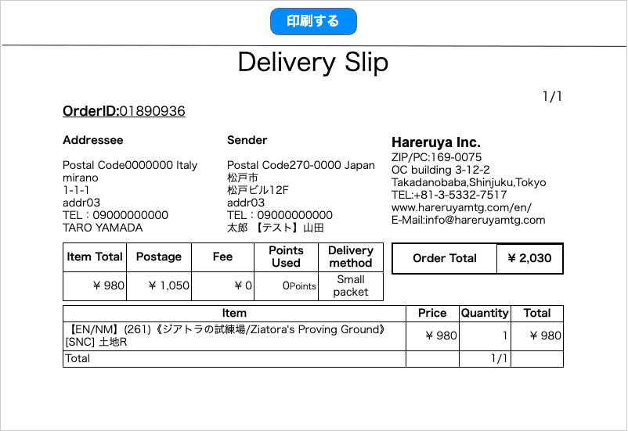
(1)

(2)
(3)
(18)
(19)
(4)
(5)
(11)
(12)
(20)
(6)
(13)
(21)
(7)
(14)
(22)
(23)
(8)
(15)
(24)
(9)
(10)
(16)
(17)
(25)
(26)
(27)
(28)
(29)
(30)

(31)
(32)
(33)
(34)

(35)

 | カスタマイズ説明
 | ・カスタマイズ要件
 |  |  | 現行機能をベースに下記カスタマイズを行う
 |  |  | ・ | 出力データについて
 |  |  |  |  | ・ | 本店のほかに、支店もスマレジも出力対象となる

 | ・カスタマイズ要件に記載の内容以外は現行踏襲とする。

 | 処理概要（★はカスタマイズ項目）
 | ・ | 出力データについて
 |  | ・ | 出力するデータは国外配送のみ
 |  | ★ | 本店のほかに、支店もスマレジも出力対象とする

 | ・並び順は以下の通りとなる
 | ・カードが先、カード以外は後
 | ・棚番（昇順、支店の場合は棚番のソートは行わない）
 | ・言語（日→英→他言語）
 | ・状態（NM→HP）
 | ・Foilフラグ（非Foil→Foil）
 | ・略称タグ（昇順）
 | ・レアリティ（M→C）
 | ・色（マスターデータ色順参照）
 | ・設定されている略称タグについてコレクター番号でのソートだった場合、コレクター番号（昇順）
 | ・設定されている略称タグについてアルファベットでのソートだった場合、英語のカード名（昇順）

 | ・ | 商品情報の行は1ページに30行まで
 | ・ | 「印刷する」ボタンを押下するとブラウザの印刷ダイアログを開く。

 | 識別ID |  |  | ラベル |  |  |  | 書式・制限 |  | 必須 |  | 最大文字数 または最大値 |  | 初期値 |  | 画面部品の説明
 | 1 |  |  | 印刷する |  |  |  | ボタン |  | - |  | - |  | -
 | 2 |  |  | ページ数 |  |  |  | ラベル |  | - |  | - |  | - |  | ページ数/ページ総数で表示する
 | 3 |  |  | 注文番号 |  |  |  | ラベル |  | - |  | - |  | -
 | 4 |  |  | お届け先-郵便番号 |  |  |  | ラベル |  | - |  | - |  | -
 | 5 |  |  | お届け先-国 |  |  |  | ラベル |  | - |  | - |  | -
 | 6 |  |  | お届け先-住所1 |  |  |  | ラベル |  | - |  | - |  | -
 | 7 |  |  | お届け先-住所2 |  |  |  | ラベル |  | - |  | - |  | -
 | 8 |  |  | お届け先-住所3 |  |  |  | ラベル |  |  |  |  |  |  |  | ※カスタマイズ対応：項目追加
 | 9 |  |  | お届け先-電話番号 |  |  |  | ラベル |  | - |  | - |  | -
 | 10 |  |  | お届け先-名前 |  |  |  | ラベル |  | - |  | - |  | -
 | 11 |  |  | 送り主-郵便番号 |  |  |  | ラベル |  | - |  | - |  | -
 | 12 |  |  | 送り主-国 |  |  |  | ラベル |  | - |  | - |  | -
 | 13 |  |  | 送り主-住所1 |  |  |  | ラベル |  | - |  | - |  | -
 | 14 |  |  | 送り主-住所2 |  |  |  | ラベル |  | - |  | - |  | -
 | 15 |  |  | 送り主-住所3 |  |  |  | ラベル |  |  |  |  |  |  |  | ※カスタマイズ対応：項目追加
 | 16 |  |  | 送り主-電話番号 |  |  |  | ラベル |  | - |  | - |  | -
 | 17 |  |  | 送り主-名前 |  |  |  | ラベル |  | - |  | - |  | -
 | 18 |  |  | 会社-会社名 |  |  |  | ラベル |  | - |  | - |  | -
 | 19 |  |  | 会社-郵便番号 |  |  |  | ラベル |  | - |  | - |  | -
 | 20 |  |  | 会社-住所 |  |  |  | ラベル |  | - |  | - |  | -
 | 21 |  |  | 会社-建物名 |  |  |  | ラベル |  | - |  | - |  | -
 | 22 |  |  | 会社-電話番号 |  |  |  | ラベル |  | - |  | - |  | -
 | 23 |  |  | 会社-URL |  |  |  | ラベル |  | - |  | - |  | -
 | 24 |  |  | 会社-メールアドレス |  |  |  | ラベル |  | - |  | - |  | -
 | 25 |  |  | お買い上げ額 |  |  |  | ラベル |  | - |  | - |  | -
 | 26 |  |  | 送料 |  |  |  | ラベル |  | - |  | - |  | -
 | 27 |  |  | 手数料 |  |  |  | ラベル |  | - |  | - |  | -
 | 28 |  |  | ポイント使用 |  |  |  | ラベル |  | - |  | - |  | -
 | 29 |  |  | 発送方法 |  |  |  | ラベル |  | - |  | - |  | -
 | 30 |  |  | 請求金額 |  |  |  | ラベル |  | - |  | - |  | -
 | 31 |  |  | 商品情報 |  |  |  | ラベル |  | - |  | - |  | -
 | 32 |  |  | 価格 |  |  |  | ラベル |  | - |  | - |  | -
 | 33 |  |  | 数量 |  |  |  | ラベル |  | - |  | - |  | -
 | 34 |  |  | 合計 |  |  |  | ラベル |  | - |  | - |  | - |  | 各ページの最終行に表示
 | 35 |  |  | 商品数 |  |  |  | ラベル |  | - |  | - |  | - |  | このページまでの数量合計 / 注文の総数量

受注情報編集
ドキュメント名 |  |  |  |  |  |  |  | 受注管理 基本設計 |  |  |  |  |  |  | セクション
プロジェクト名 |  |  |  |  |  |  |  | 受注管理機能 |  |  |  |  |  |  | 作成者 |  |  | 緑川 |  | 作成日 |  | 2025-05-13 |  | 更新者 | 更新日

機能No |  |  | M05-11 |  |  |  |  | 機能名 |  |  | 受注情報編集 |  |  |  |  |  |  |  |  | 概要 |  | 受注情報の編集が行えます。※新規登録機能は廃止

(1)
(2)
 | レイアウト図
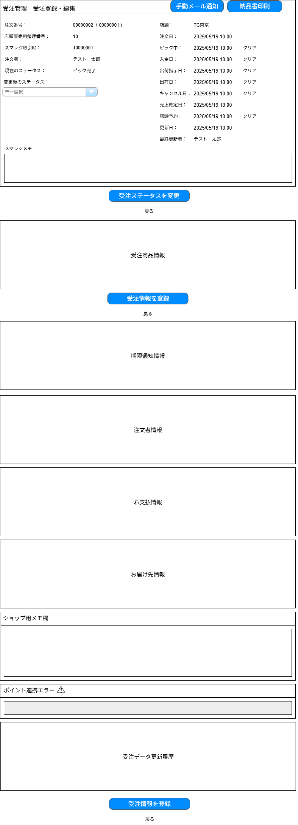

(3-1)
(3-7)
(3-2)
(3-8)

(3-3)
(3-9)
(3-10)
(3- 4)
(3-11)
(3-12)

(3-5)
(3-13)
(3-14)
(3-6)
(3-15)
(3-16)

(3-17)
(3-18)
(3-19)

(3-20)
(3-21)

(3-22)
(3-24)
(3-23)

(4)
(5)

(6)

(7)

(8)

(9)

(10)

(11)

(12)

(13)

(14)

(15)

(16)

(17)

 | カスタマイズ説明
 | ・カスタマイズ要件
 |  |  | 現行機能をベースに下記カスタマイズを行う

 |  |  | ・ | 受注新規登録について
 |  |  |  |  | ・ | 受注の新規登録は行えないようにする

 |  |  | ・ | 編集権限について
 |  |  |  |  | ・ | ユーザーが編集権限を保持している店舗に関連付けられた受注データを編集可能とする

 |  |  | ・ | スマレジから連携されてきたデータについて
 |  |  |  |  | ・ | スマレジから連携されてきたデータについては更新不可とする
 |  |  |  |  | ※編集が必要な場合は、スマレジ側で編集を行う

 |  |  | ・ | 受注データ更新履歴について
 |  |  |  |  | ・ | 受注データに対する変更が発生した場合に履歴として保持する
 |  |  |  |  | ・ | 履歴情報については、それぞれの編集画面にて参照できるようにする

 |  |  | ・ | 原価について
 |  |  |  |  | ・ | 欠品登録時に総在庫を減らす処理を行う※欠品のため総原価は変えない
 |  |  |  |  |  | ※要件定義_レビュー指摘一覧のNo.74より
 |  |  |  |  |  |  | 在庫調整による減少（欠品）は在庫数を減らすことと合わせ、該当在庫の原価も減らす。
 |  |  |  |  |  |  | また、欠品の場合は在庫変動理由を欠品として登録する
 |  |  |  |  |  |  | （欠品時の在庫の動きについては設計書「0202_基本設計仕様書(在庫管理機能)」の別添資料_在庫変動時の履歴作成についてを参照）
 |  |  |  |  | ・ | スマレジ側が保持している原価情報を取得するし保持する※総原価と同じく取り扱うかは要検討
 |  |  |  |  |  | ※基本設計書打ち合わせにて確定事項
 |  |  |  |  |  |  | スマレジ側からは原価情報を取得しない

 |  |  | ・ | 通知期限
 |  |  |  | ・ | 受け取り期限2日前に通知ができる
 |  |  |  | ・ | 通知の時期は管理画面から任意に変更できる
 |  |  |  | ・ | Ph2へ見送り

 | ・カスタマイズ要件に記載の内容以外は現行踏襲とする。

 | 処理概要（★はカスタマイズ項目）

 |  | 受注情報の編集ができる。

 |  | ★新規登録について
 |  |  | ・ | 受注の新規登録は行えないようにする

 |  | ★編集権限について
 |  |  | ・ | ログインしているメンバーの編集可能店舗に紐づいている店舗の受注データの場合は編集可能とする
 |  |  | ・ | スマレジ取引の場合は編集不可

 |  | ・ | 画面部品の操作について
 |  |  | ・ | 日時クリア（12～23）
 |  |  |  | 「ピック中、入金日、出荷指示日、出荷日、キャンセル、店頭予約」のそれぞれの日付は、右側の「クリア」をクリックすると個別に削除できる。
 |  |  |  | クリック時に即時に更新処理され、画面がリロードされる。
 |  |  | ・ | 受注ステータス変更ボタン（27）
 |  |  |  | 更新処理のうち、受注ステータス更新時の処理のみ行う。
 |  |  | ・ | 以下のブロックはアコーディオンで開閉する。初期状態は閉じた状態でタイトルのみ表示する。
 |  |  |  | 注文者情報
 |  |  |  | お支払情報
 |  |  |  | お届け先情報
 |  |  |  | ポイント連携エラー

 |  | ・受注詳細の更新処理について
 |  |  | ・ | 受注情報更新は下記のボタン押下で実施され、処理内容が異なる
 |  |  |  | ・ | 「受注ステータスを変更」ボタン押下時は受注情報ステータスを更新、ステータス更新に紐づく処理を行う
 |  |  |  | ・ | 「受注情報を登録」を押下時は、受注情報を更新
 |  |  |  | ・ | 「受注情報を登録」ボタンは権限が制限され権限がないユーザが押下した場合、エラーとなる

 |  |  | ・ | 会員の場合、購入金額を更新

 |  |  | ・ | 受注ステータスが以下のステータスに更新された場合、ステータスに応じた処理を行う
 |  |  |  | 入金済み：入金日を登録。
 |  |  |  | 出荷完了：出荷日を登録。配送情報の出荷日も登録。ポイントを付加。
 |  |  |  | ピック中：注文確定日を登録。
 |  |  |  | 店頭予約：店頭予約日を登録。
 |  |  |  | キャンセル：キャンセル日を登録。在庫・使用ポイント・付与ポイントを戻す。ポイント履歴を削除する。

 |  |  | ★ | ECCUBE側で保持している原価情報を使用して総原価・総在庫を増減する処理を行う

 |  |  | ・ | 欠品登録
 |  |  |  | ・ | 欠品があった場合は欠品履歴を作成
 |  |  |  | ・ | 数量から欠品数を減算する
 |  |  |  | ・ | 減算した分に対して受注情報の再計算を行う
 |  |  |  | ★ | 総原価・総在庫は変動しないが、廃棄により欠品のデータを作成する

 |  |  | ・ | 注文数を変更
 |  |  |  |  | 在庫があるかを確認し加算した数量分を在庫から増やす
 |  |  |  |  | 新規受注分を会員の累計注文金額に加算する
 |  |  |  | ★ | 総原価・総在庫を増減処理を行う

 |  |  | 【注文数の変更に伴う原価と在庫の変動の例】

 |  |  | [例] |  |  |  |  |  |  |  |  |  |  |  |  |  | 言葉の定義
 |  |  | ・注文時原価単価500円の商品を3つ注文 |  |  |  |  |  |  |  |  |  |  |  |  |  | 原価単価=総原価/総在庫
 |  |  | ・注文時総在庫10 |  |  |  |  |  |  |  |  |  |  |  |  |  | (注文)総原価=注文時の原価単価×注文数量
 |  |  | ・注文時総原価5000 |  |  |  |  |  |  |  |  |  |  |  |  |  | (注文)原価単価=注文総原価÷注文数量
 |  |  | ・商品の入庫 【数量2：価格 (50)】
 |  |  |  |  |  |  |  |  |  |  |  |  |  |  |  |  | ルール
 |  |  |  |  |  |  |  |  |  |  |  |  |  |  |  |  | 数量を減らすとき→総原価に(注文)原価単価を戻す
 |  |  |  |  |  |  |  |  |  |  |  |  |  |  |  |  | 数量を増やすとき→総原価から原価単価を引く

 |  |  | 注文数変更なし原価単価変更なし
①注文前
②商品を3つ注文

 |  |  | 処理 順序 |  | 操作内容 |  |  |  | 入庫情報 |  |  |  | 商品情報 |  |  |  |  |  | 受注情報 |  |  |  | 処理概要
 |  |  |  |  |  |  |  |  | 入庫数 |  |  | 仕入単価 | 在庫数 |  |  | 総原価 |  |  | 注文数 | 欠品数 | 総原価
 |  |  | 1 |  | 注文前 |  |  |  |  |  |  |  | 10 |  |  | 5000
 |  |  | 2 |  | 商品を３つ注文 |  |  |  |  |  |  |  | 7 |  |  | 3500 |  |  | 3 |  | 1500

 |  |  | パターン1: 数量変更（明細の数量を減らす）

①注文前
②商品を3つ注文
③入庫により原価単価変更
④明細の数量を3→2に変更

 |  |  | 処理 順序 |  | 操作内容 |  |  |  | 入庫情報 |  |  |  | 商品情報 |  |  |  |  |  | 受注情報 |  |  |  | 処理概要
 |  |  |  |  |  |  |  |  | 入庫数 |  |  | 仕入単価 | 在庫数 |  |  | 総原価 |  |  | 注文数 | 欠品数 | 総原価
 |  |  | 1 |  | 注文前 |  |  |  |  |  |  |  | 10 |  |  | 5000
 |  |  | 2 |  | 商品を３つ注文 |  |  |  |  |  |  |  | 7 |  |  | 3500 |  |  | 3 |  | 1500
 |  |  | 3 |  | 商品の入庫 【数量2：価格 (50)】 |  |  |  | 2 |  |  | 50 | 9 |  |  | 3600 |  |  | 3 |  | 1500
 |  |  | 4 |  | 商品注文数３→２に変更 |  |  |  | 1 |  |  | 500 | 10 |  |  | 4100 |  |  | 2 |  | 1000 |  | 受注の商品単位で保持している 注文総原価(1500)÷数量(3)=注文原価単価(500)を 総原価に戻し、総在庫に1戻す 注文総原価から注文原価単価を引く

 |  |  | パターン2: 数量変更（明細の数量を増やす）
①注文前
②商品を3つ注文
③入庫により原価単価変更
④明細の数量を3→4に変更

 |  |  | 処理 順序 |  | 操作内容 |  |  |  | 入庫情報 |  |  |  | 商品情報 |  |  |  |  |  | 受注情報 |  |  |  | 処理概要
 |  |  |  |  |  |  |  |  | 入庫数 |  |  | 仕入単価 | 在庫数 |  |  | 総原価 |  |  | 注文数 | 欠品数 | 総原価
 |  |  | 1 |  | 注文前 |  |  |  |  |  |  |  | 10 |  |  | 5000
 |  |  | 2 |  | 商品を３つ注文 |  |  |  |  |  |  |  | 7 |  |  | 3500 |  |  | 3 |  | 1500
 |  |  | 3 |  | 商品の入庫 【数量2：価格 (50)】 |  |  |  | 2 |  |  | 50 | 9 |  |  | 3600 |  |  | 3 |  | 1500
 |  |  | 4 |  | 商品注文数３→４に変更 |  |  |  |  |  |  |  | 8 |  |  | 3200 |  |  | 4 |  | 1900 |  | 原価単価を受注総原価に合算する 注文総原価(1500)+原価単価(400)=受注総原価(1900) 総在庫から1減らし、総原価から原価(400)を減らす

 |  |  | パターン3: キャンセル
①注文前
②商品を3つ注文
③入庫により原価単価変更
④商品をキャンセル

 |  |  | 処理 順序 |  | 操作内容 |  |  |  | 入庫情報 |  |  |  | 商品情報 |  |  |  |  |  | 受注情報 |  |  |  | 処理概要
 |  |  |  |  |  |  |  |  | 入庫数 |  |  | 仕入単価 | 在庫数 |  |  | 総原価 |  |  | 注文数 | 欠品数 | 総原価
 |  |  | 1 |  | 注文前 |  |  |  |  |  |  |  | 10 |  |  | 5000
 |  |  | 2 |  | 商品を３つ注文 |  |  |  |  |  |  |  | 7 |  |  | 3500 |  |  | 3 |  | 1500
 |  |  | 3 |  | 商品の入庫 【数量2：価格 (50)】 |  |  |  | 2 |  |  | 50 | 9 |  |  | 3600 |  |  | 3 |  | 1500
 |  |  | 4 |  | キャンセルした場合 |  |  |  | 3 |  |  | 500 | 12 |  |  | 5100 |  |  | 0 |  | 0 |  | 受注の商品単位で保持している 注文総原価(1500)を 総原価に戻し、総在庫に3戻す

 |  |  | パターン4: 商品注文数3のうち1つ欠品
①注文前
②商品を3つ注文
③入庫により原価単価変更
④商品注文数3のうち1つ欠品

 |  |  | 処理 順序 |  | 操作内容 |  |  |  | 入庫情報 |  |  |  | 商品情報 |  |  |  |  |  | 受注情報 |  |  |  | 処理概要
 |  |  |  |  |  |  |  |  | 入庫数 |  |  | 仕入単価 | 在庫数 |  |  | 総原価 |  |  | 注文数 | 欠品数 | 総原価
 |  |  | 1 |  | 注文前 |  |  |  |  |  |  |  | 10 |  |  | 5000
 |  |  | 2 |  | 商品を３つ注文 |  |  |  |  |  |  |  | 7 |  |  | 3500 |  |  | 3 |  | 1500
 |  |  | 3 |  | 商品の入庫 【数量2：価格 (50)】 |  |  |  | 2 |  |  | 50 | 9 |  |  | 3600 |  |  | 3 |  | 1500
 |  |  | 4 |  | 商品注文数3のうち1つ欠品 |  |  |  |  |  |  |  | 9 |  |  | 3600 |  |  | 2 | 1 | 1000 |  | 受注の商品単位で保持している 注文総原価(1500)÷数量(3)=注文原価単価(500)を 欠品とし数量2を受注総原価とする

 |  |  | パターン5: 数量変更（明細の数量を減らす）して更に数量変更（明細の数量を増やす）
①注文前
②商品を3つ注文
③入庫により原価単価変更
④商品注文数3→4に変更
⑤商品注文数4→3に変更

 |  |  | 処理 順序 |  | 操作内容 |  |  |  | 入庫情報 |  |  |  | 商品情報 |  |  |  |  |  | 受注情報 |  |  |  | 処理概要
 |  |  |  |  |  |  |  |  | 入庫数 |  |  | 仕入単価 | 在庫数 |  |  | 総原価 |  |  | 注文数 | 欠品数 | 総原価
 |  |  | 1 |  | 注文前 |  |  |  |  |  |  |  | 10 |  |  | 5000
 |  |  | 2 |  | 商品を３つ注文 |  |  |  |  |  |  |  | 7 |  |  | 3500 |  |  | 3 |  | 1500
 |  |  | 3 |  | 商品の入庫 【数量2：価格 (50)】 |  |  |  | 2 |  |  | 50 | 9 |  |  | 3600 |  |  | 3 |  | 1500
 |  |  |  |  | 商品注文数３→４に変更 |  |  |  |  |  |  |  | 8 |  |  | 3200 |  |  | 4 |  | 1900 |  | 原価単価を受注総原価に合算する 注文総原価(1500)+原価単価(400)=受注総原価(1900) 総在庫から1減らし、総原価から原価(400)を減らす
 |  |  | 4 |  | 商品注文数４→3に変更 |  |  |  | 1 |  |  | 475 | 9 |  |  | #REF! |  |  | 3 |  | 1425 |  | 受注の商品単位で保持している 注文総原価(1900)÷数量(4)=注文原価単価(475)を 総原価に戻し、総在庫に1戻す 注文総原価から注文原価単価を引く

 |  |  | ★ | 受注データに対する変更が発生した場合に履歴として保持する

 |  | ★在庫戻しについて
 |  |  | 下記のパターンで在庫を戻す方法が異なる
 |  |  |  | ①店頭受取注文を含まないスマレジ決済
 |  |  |  |  | ・ | スマレジ在庫から連携されるためECCUBE側で在庫の調整はしない
 |  |  |  |  | ・ | スマレジ側の取引情報をECCUBEに取り込むため、ECCUBEでのキャンセル処理は不要
 |  |  |  |  | ①店頭受取注文を含まないスマレジ決済

 |  |  |  | ②店頭受取注文のみのスマレジ決済
 |  |  |  |  | ・ | スマレジで返金時にECCUBE上で在庫を戻すため、ECCUBEでキャンセル処理を行う
 |  |  |  |  | ②店頭受取注文のみのスマレジ決済

 |  |  |  | ③店頭受取注文＋ついで買いのスマレジ決済
 |  |  |  |  | ・ | 店頭受取注文の商品の場合はECCUBE上で在庫を戻すため、ECCUBEでキャンセル処理を行う
 |  |  |  |  | ・ | ついで買いされた商品の場合はECCUBE上では数量を変更するが、在庫はスマレジ連携されてくるのでECCUBEでのキャンセル処理は不要
 |  |  |  |  | ③店頭受取注文＋店舗の商品のスマレジ決済

 |  | ★通知期限情報の追加
 |  |  | ・ | 入金期限の追加
 |  |  | ・ | 受け取り期限の追加
 |  |  | ・ | Ph2へ見送り

 |  | ★ | スマレジで購入した商品を返品する場合はキャンセルで対応する

 |  | ★ | 店頭受取の場合、運用として現状決済後のキャンセル処理については全キャンセルのみ可能とする
 |  |  | ・ | 一部キャンセルは不可

 | 識別ID |  |  | ラベル |  |  |  |  |  | 書式・制限 |  |  |  | 必須 |  | 最大文字数 または最大値 |  |  | 初期値 |  |  | 画面部品の説明
 | 1 |  |  | 手動メール通知 |  |  |  |  |  | ボタン |  |  |  | - |  | - |  |  | -
 | 2 |  |  | 納品書印刷 |  |  |  |  |  | ボタン |  |  |  | - |  | - |  |  | -
 | 3-1 |  |  | 注文番号 |  |  |  |  |  | ラベル |  |  |  | - |  | - |  |  | - |  |  | 注文番号を表示しスマレジ受注の場合は（）の中にEC受注時の注文番号を表示する 店頭受取時の注文番号が複数存在する場合はカンマ区切り リンクを選択すると受注詳細に遷移する
 | 3-2 |  |  | 店頭販売用整理番号 |  |  |  |  |  | リンク |  |  |  | - |  | - |  |  |  |  |  | 店頭販売用整理番号が存在する場合のみ表示する
 | 3-3 |  |  | スマレジ取引ID |  |  |  |  |  | ラベル |  |  |  | - |  | - |  |  | - |  |  | スマレジ受注の場合にIDを表示する
 | 3-4 |  |  | 注文者 |  |  |  |  |  | ラベル |  |  |  | - |  | - |  |  | -
 | 3-5 |  |  | 現在のステータス |  |  |  |  |  | ラベル |  |  |  | - |  | - |  |  | -
 | 3-6 |  |  | 変更後のステータス |  |  |  |  |  | 単一選択（セレクトボックス） |  |  |  | - |  | - |  |  | -
 | 3-7 |  |  | 店舗 |  |  |  |  |  | ラベル |  |  |  | - |  | - |  |  | - |  |  | ※カスタマイズ対応：項目追加
 | 3-8 |  |  | 注文日 |  |  |  |  |  | ラベル |  |  |  | - |  | - |  |  | -
 | 3-9 |  |  | ピック中 |  |  |  |  |  | ラベル |  |  |  | - |  | - |  |  | -
 | 3-10 |  |  | クリア |  |  |  |  |  | リンク |  |  |  | - |  | - |  |  | - |  |  | ピック中に設定されている日付を消す
 | 3-11 |  |  | 入金日 |  |  |  |  |  | ラベル |  |  |  | - |  | - |  |  | -
 | 3-12 |  |  | クリア |  |  |  |  |  | リンク |  |  |  | - |  | - |  |  | - |  |  | 入金日に設定されている日付を消す
 | 3-13 |  |  | 出荷指示日 |  |  |  |  |  | ラベル |  |  |  | - |  | - |  |  | -
 | 3-14 |  |  | クリア |  |  |  |  |  | リンク |  |  |  | - |  | - |  |  | - |  |  | 出荷指示日に設定されている日付を消す
 | 3-15 |  |  | 出荷日 |  |  |  |  |  | ラベル |  |  |  | - |  | - |  |  | -
 | 3-16 |  |  | クリア |  |  |  |  |  | リンク |  |  |  | - |  | - |  |  | - |  |  | 出荷日に設定されている日付を消す
 | 3-17 |  |  | キャンセル日 |  |  |  |  |  | ラベル |  |  |  | - |  | - |  |  | -
 | 3-18 |  |  | クリア |  |  |  |  |  | リンク |  |  |  | - |  | - |  |  | - |  |  | キャンセル日に設定されている日付を消す
 | 3-19 |  |  | 売上確定日 |  |  |  |  |  | ラベル |  |  |  | - |  | - |  |  | -
 | 3-20 |  |  | 店頭予約 |  |  |  |  |  | ラベル |  |  |  | - |  | - |  |  | -
 | 3-21 |  |  | クリア |  |  |  |  |  | リンク |  |  |  | - |  | - |  |  | - |  |  | 店頭予約に設定されている日付を消す
 | 3-22 |  |  | 更新日 |  |  |  |  |  | ラベル |  |  |  | - |  | - |  |  | -
 | 3-23 |  |  | 最終更新者 |  |  |  |  |  | ラベル |  |  |  | - |  | - |  |  | -
 | 3-24 |  |  | スマレジメモ |  |  |  |  |  | 半角・全角 |  |  |  | - |  | - |  |  | -
 | 4 |  |  | 受注ステータスを変更 |  |  |  |  |  | ボタン |  |  |  | - |  | - |  |  | -
 | 5 |  |  | 戻る |  |  |  |  |  | リンク |  |  |  | - |  | - |  |  | -
 | 6 |  |  | 受注商品情報 |  |  |  |  |  | - |  |  |  | - |  | - |  |  | - |  |  | 受注商品情報を参照
 | 7 |  |  | 受注情報を登録 |  |  |  |  |  | ボタン |  |  |  | - |  | - |  |  | -
 | 8 |  |  | 戻る |  |  |  |  |  | リンク |  |  |  | - |  | - |  |  | -
 | 9 |  |  | 期限通知情報 |  |  |  |  |  | - |  |  |  | - |  | - |  |  | - |  |  | ・Ph2へ見送り 期限通知情報を参照
 | 10 |  |  | 注文者情報 |  |  |  |  |  | - |  |  |  | - |  | - |  |  | - |  |  | 注文者情報を参照
 | 11 |  |  | お支払情報 |  |  |  |  |  | - |  |  |  | - |  | - |  |  | - |  |  | お支払情報を参照
 | 12 |  |  | お届け先情報 |  |  |  |  |  | - |  |  |  | - |  | - |  |  | - |  |  | お届け先情報を参照
 | 13 |  |  | ショップ用メモ欄 |  |  |  |  |  | 半角・全角 |  |  |  | - |  | - |  |  | -
 | 14 |  |  | ポイント連携エラー |  |  |  |  |  | 半角・全角 |  |  |  | - |  | - |  |  | -
 | 15 |  |  | 受注データ更新履歴 |  |  |  |  |  | - |  |  |  | - |  | - |  |  | - |  |  | 受注データ更新履歴を参照
 | 16 |  |  | 受注情報を登録 |  |  |  |  |  | ボタン |  |  |  | - |  | - |  |  | -
 | 17 |  |  | 戻る |  |  |  |  |  | リンク |  |  |  | - |  | - |  |  | -
特殊Foil、特殊フレームのデザインは以下のようにする（CSSで実現する）
Foilは現行の通りとする
 | レイアウト図

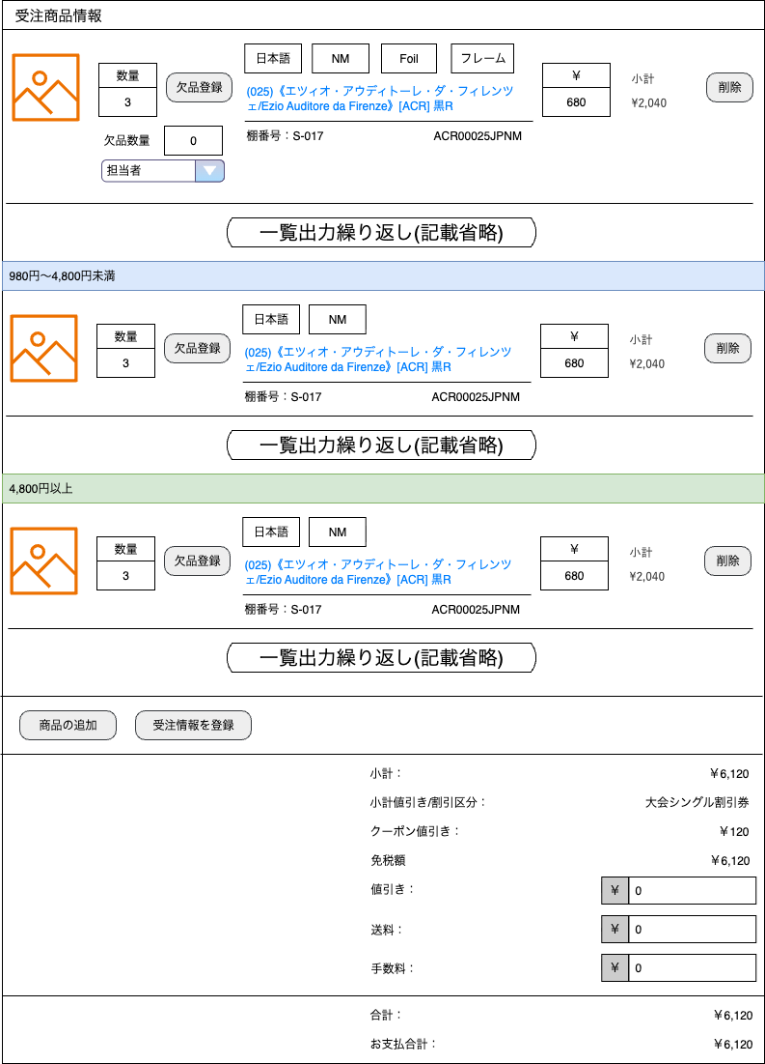
(6-1)
(6-6)
(6-7)
(6-8)
(6-9)
6-(2)
(6-3)
(6-13)
(6-14)
(6-15)
(6-10)

(6-4)
(6-11)
(6-12)

(6-5)

(6-16)

(6-16)

(6-17)
(6-18)
(6-19)

(6-20)
(6-21)

(6-22)
(6-23)

(6-24)

(6-25)

(6-26)

(6-27)

 | カスタマイズ説明

 |  | エンハンス対応した「ピックの際の商品コードの認識不足による課題」の内容をカスタマイズ項目として取り込む。

 | 処理概要（★はカスタマイズ項目）

 |  | ・受注商品情報を表示する。
 |  | ・商品価格 0円～980円未満、980円以上4800円未満、4800円以上 に分けて表示する。
 |  | ・数量、欠品数量、価格を商品ごとに編集できる。
 |  | ★商品画像をクリックすると画像を拡大する。再度クリックすると拡大画面を閉じる。
 |  | ★商品名をクリックすると当該商品の商品編集画面へ遷移する。
 |  | ★商品の 言語・状態・Foil・フレーム に応じたアイコン（アイコン風のラベル）を表示する。
 |  |  | ・FoilについてはFoil、特殊の場合のみ表示する、フレームについては特殊の場合のみ表示する
 |  | ★商品名の【言語/状態】の状態部分に、NM～HP以外の文字列が記載されている場合、それを状態アイコンとして表示する。
 |  | ★商品名の 【言語/状態】部分は表示しない。Foil 部分は表示する。
 |  | ・商品を個別に削除できる。
 |  | ・「商品の追加」ボタンを押下すると商品検索ダイアログが開き、選択した商品を受注に追加できる。
 |  |  | 商品検索ダイアログ
 |  |  | 追加した商品の在庫がない場合は警告メッセージを表示する。
 |  | ・受注の 値引き、送料、手数料 を編集できる。

 | 識別ID |  |  | ラベル |  |  |  |  |  | 書式・制限 |  |  |  | 必須 |  | 最大値 |  |  | 初期値 |  |  | 画面部品の説明
 | 6-1 |  |  | 商品画像 |  |  |  |  |  | 画像 |  |  |  | - |  | - |  |  | - |  |  | クリックすると拡大
 | 6-2 |  |  | 数量 |  |  |  |  |  | 数値（整数） |  |  |  | 〇 |  | - |  |  | - |  |  | -
 | 6-3 |  |  | 欠品登録 |  |  |  |  |  | ボタン |  |  |  | - |  | - |  |  | - |  |  | 押下すると欠品数量入力欄と担当者を表示する
 | 6-4 |  |  | 欠品数量 |  |  |  |  |  | 数値（整数） |  |  |  | 〇 |  | - |  |  | 0 |  |  | 0の場合非表示。欠品登録ボタンを押下すると表示される
 | 6-5 |  |  | 担当者 |  |  |  |  |  | 単一選択(セレクトボックス) |  |  |  | - |  | - |  |  | ログイン中のメンバー |  |  | 変更不可
 | 6-6 |  |  | 言語 |  |  |  |  |  | ラベル |  |  |  | - |  | - |  |  | - |  |  | 言語に応じた色で認識しやすくする
 | 6-7 |  |  | 状態 |  |  |  |  |  | ラベル |  |  |  | - |  | - |  |  | - |  |  | 状態に応じた色で認識しやすくする
 | 6-8 |  |  | Foil |  |  |  |  |  | ラベル |  |  |  | - |  | - |  |  | - |  |  | Foilカードの時のみ表示 Foil、特殊の場合のみ表示する
 | 6-9 |  |  | フレーム |  |  |  |  |  | ラベル |  |  |  | - |  | - |  |  | - |  |  | 特殊フレームの場合のみ表示
 | 6-10 |  |  | 商品名 |  |  |  |  |  | リンク |  |  |  | - |  | - |  |  | - |  |  | 当該商品の商品編集画面へのリンク
 | 6-11 |  |  | 棚番号 |  |  |  |  |  | ラベル |  |  |  | - |  | - |  |  | - |  |  | -
 | 6-12 |  |  | 商品コード |  |  |  |  |  | ラベル |  |  |  | - |  | - |  |  | - |  |  | -
 | 6-13 |  |  | 価格 |  |  |  |  |  | 数値（整数） |  |  |  | 〇 |  | - |  |  | - |  |  | -
 | 6-14 |  |  | 小計 |  |  |  |  |  | ラベル |  |  |  | - |  | - |  |  | - |  |  | -
 | 6-15 |  |  | 削除 |  |  |  |  |  | ボタン |  |  |  | - |  | - |  |  | - |  |  | -
 | 6-16 |  |  | 商品価格帯ラベル |  |  |  |  |  | ラベル |  |  |  | - |  | - |  |  | - |  |  | -
 | 6-17 |  |  | 商品の追加 |  |  |  |  |  | ボタン |  |  |  | - |  | - |  |  | - |  |  | 商品検索ダイアログを開く
 | 6-18 |  |  | 受注情報を登録 |  |  |  |  |  | ボタン |  |  |  | - |  | - |  |  | - |  |  | 受注情報更新処理を実行
 | 6-19 |  |  | 小計 |  |  |  |  |  | ラベル |  |  |  | - |  | - |  |  | - |  |  | -
 | 6-20 |  |  | 小計値引き/割引区分 |  |  |  |  |  | ラベル |  |  |  | - |  | - |  |  | - |  |  | スマレジ連携
 | 6-21 |  |  | クーポン値引き |  |  |  |  |  | ラベル |  |  |  | - |  | - |  |  | - |  |  | スマレジ連携
 | 6-22 |  |  | 免税額 |  |  |  |  |  | ラベル |  |  |  | - |  | - |  |  | - |  |  | スマレジ連携
 | 6-23 |  |  | 値引き |  |  |  |  |  | 数値（整数） |  |  |  | 〇 |  | - |  |  | 0 |  |  | -
 | 6-24 |  |  | 送料 |  |  |  |  |  | 数値（整数） |  |  |  | 〇 |  | - |  |  | - |  |  | -
 | 6-25 |  |  | 手数料 |  |  |  |  |  | 数値（整数） |  |  |  | 〇 |  | - |  |  | - |  |  | -
 | 6-26 |  |  | 合計 |  |  |  |  |  | ラベル |  |  |  | - |  | - |  |  | - |  |  | -
 | 6-27 |  |  | お支払合計 |  |  |  |  |  | ラベル |  |  |  | - |  | - |  |  | - |  |  | -

 | レイアウト図
Ph2にて対応

(1)

(2)

 | カスタマイズ説明
 | ・ | カスタマイズ要件
 |  |  | ・ | 通知期限
 |  |  |  | ・ | 受け取り期限2日前に通知ができる
 |  |  |  | ・ | 通知の時期は管理画面から任意に変更できる

 | 処理概要（★はカスタマイズ項目）
 | ★ | 期限通知を追加する
 |  |  | ・ | 入金期限の表示
 |  |  | ・ | 受け取り期限の表示

 |  | ・ | Ph2へ見送り

 | 識別ID |  |  | ラベル |  |  |  |  |  | 書式・制限 |  |  |  | 必須 |  | 最大値 |  |  | 初期値 |  |  | 画面部品の説明
 | 1 |  |  | 入金期限 |  |  |  |  |  | カレンダー |  |  |  | - |  | - |  |  | - |  |  | -
 | 2 |  |  | 受け取り期限 |  |  |  |  |  | カレンダー |  |  |  | - |  | - |  |  | - |  |  | -

 | レイアウト図

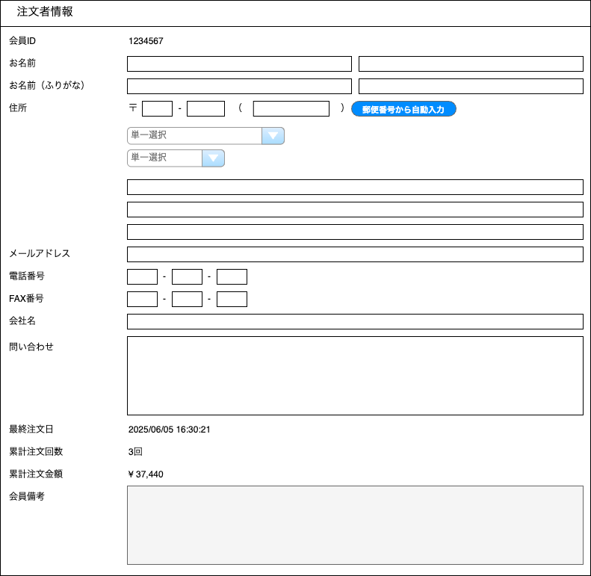

(10-1)

(10-2)
(10-3)
(10-4)
(10-5)

(10-6)
(10-7)
(10-8)
(10-9)
(10-10)

(10-11)
(10-12)

(10-13)

(10-14)
(10-15)

(10-16)
(10-17)
(10-18)
(10-19)
(10-20)
(10-21)

(10-22)

(10-23)

(10-24)

(10-25)
(10-26)

(10-27)

 | カスタマイズ説明
 | ・ | カスタマイズ要件
 |  | ・ | 住所3 項目を追加する
 | ・ | カスタマイズ要件に記載の内容以外は現行踏襲とする

 | 処理概要（★はカスタマイズ項目）

 |  | ・ | 注文者情報を編集できる
 |  | ★ | 海外住所用に住所3を追加する

 | 識別ID |  |  | ラベル |  |  |  |  |  | 書式・制限 |  |  |  | 必須 |  | 最大値 |  |  | 初期値 |  |  | 画面部品の説明
 | 10-1 |  |  | 会員ID |  |  |  |  |  | リンク |  |  |  | - |  | - |  |  | - |  |  | 当該会員の会員情報編集画面へのリンク
 | 10-2 |  |  | お名前（姓） |  |  |  |  |  | 全角・半角 |  |  |  | 〇 |  | 50文字 |  |  | - |  |  | -
 | 10-3 |  |  | お名前（名） |  |  |  |  |  | 全角・半角 |  |  |  | 〇 |  | 50文字 |  |  | - |  |  | -
 | 10-4 |  |  | お名前ふりがな（姓） |  |  |  |  |  | 全角・半角 |  |  |  | - |  | 50文字 |  |  | - |  |  | -
 | 10-5 |  |  | お名前ふりがな（名） |  |  |  |  |  | 全角・半角 |  |  |  | - |  | 50文字 |  |  | - |  |  | -
 | 10-6 |  |  | 郵便番号1 |  |  |  |  |  | 数値（整数） |  |  |  | - |  | 3文字 |  |  | - |  |  | -
 | 10-7 |  |  | 郵便番号2 |  |  |  |  |  | 数値（整数） |  |  |  | - |  | 4文字 |  |  | - |  |  | -
 | 10-8 |  |  | 海外用郵便番号 |  |  |  |  |  | 数値（整数） |  |  |  | - |  | 50文字 |  |  | - |  |  | -
 | 10-9 |  |  | 郵便番号から自動入力 |  |  |  |  |  | ボタン |  |  |  | - |  | - |  |  | - |  |  | 郵便番号1,2を元に、都道府県、住所1を自動入力する
 | 10-10 |  |  | 国 |  |  |  |  |  | 単一選択(セレクトボックス) |  |  |  | - |  | - |  |  | - |  |  | -
 | 10-11 |  |  | 都道府県 |  |  |  |  |  | 単一選択(セレクトボックス) |  |  |  | 〇 |  | - |  |  | - |  |  | -
 | 10-12 |  |  | 住所1 |  |  |  |  |  | 全角・半角 |  |  |  | 〇 |  | 90文字 |  |  | - |  |  | -
 | 10-13 |  |  | 住所2 |  |  |  |  |  | 全角・半角 |  |  |  | 〇 |  | 90文字 |  |  | - |  |  | -
 | 10-14 |  |  | 住所3 |  |  |  |  |  | 全角・半角 |  |  |  | - |  | 90文字 |  |  | - |  |  | ※カスタマイズ対応：項目追加
 | 10-15 |  |  | メールアドレス |  |  |  |  |  | 有効なアドレス |  |  |  | 〇 |  | - |  |  | - |  |  | -
 | 10-16 |  |  | 電話番号1 |  |  |  |  |  | 数値（整数） |  |  |  | 〇 |  | 5文字 |  |  | - |  |  | -
 | 10-17 |  |  | 電話番号2 |  |  |  |  |  | 数値（整数） |  |  |  | 〇 |  | 5文字 |  |  | - |  |  | -
 | 10-18 |  |  | 電話番号3 |  |  |  |  |  | 数値（整数） |  |  |  | 〇 |  | 5文字 |  |  | - |  |  | -
 | 10-19 |  |  | FAX番号1 |  |  |  |  |  | 数値（整数） |  |  |  | - |  | 5文字 |  |  | - |  |  | -
 | 10-20 |  |  | FAX番号2 |  |  |  |  |  | 数値（整数） |  |  |  | - |  | 5文字 |  |  | - |  |  | -
 | 10-21 |  |  | FAX番号3 |  |  |  |  |  | 数値（整数） |  |  |  | - |  | 5文字 |  |  | - |  |  | -
 | 10-22 |  |  | 会社名 |  |  |  |  |  | 全角・半角 |  |  |  | - |  | 50文字 |  |  | - |  |  | -
 | 10-23 |  |  | 問い合わせ |  |  |  |  |  | 全角・半角 |  |  |  | - |  | 99999文字 |  |  | - |  |  | -
 | 10-24 |  |  | 最終注文日 |  |  |  |  |  | - |  |  |  | - |  | - |  |  | - |  |  | -
 | 10-25 |  |  | 累計注文回数 |  |  |  |  |  | - |  |  |  | - |  | - |  |  | - |  |  | -
 | 10-26 |  |  | 累計注文金額 |  |  |  |  |  | - |  |  |  | - |  | - |  |  | - |  |  | -
 | 10-27 |  |  | 会員備考 |  |  |  |  |  | 全角・半角 |  |  |  | - |  | - |  |  | - |  |  | 編集不可。会員情報画面のショップ用メモ欄の内容を表示。

 | レイアウト図

(11-1)

(11-2)

(11-3)
(11-4)

(11-5)

 | カスタマイズ説明
 | ・ | カスタマイズ要件
 |  | ・ | なし
 | ・ | カスタマイズ要件に記載の内容以外は現行踏襲とする

 | 処理概要（★はカスタマイズ項目）

 |  | ・ | 対象受注のお支払方法を編集できる。
 |  | ・ | 更新時、ポイント発生はポイント還元率とポイント使用を元に再計算する。ポイント発生の入力欄での編集は無視される。
 |  |  | 支払方法が「店頭支払」と「店頭支払(店内PC)」はポイント計算の対象外。
 |  |  | ポイント仕様を変更しても、会員のポイント残高には影響しない。

 | ★ | スマレジの取引データを表示する
 |  | ・ | スマレジにしか存在しない支払方法を表示可能とする

 | 識別ID |  |  | ラベル |  |  |  |  |  | 書式・制限 |  |  |  | 必須 |  | 最大値 |  |  | 初期値 |  |  | 画面部品の説明
 | 11-1 |  |  | お支払方法 |  |  |  |  |  | ラベル |  |  |  | - |  | - |  |  | - |  |  | -
 | 11-2 |  |  | 変更後お支払方法 |  |  |  |  |  | 単一選択(セレクトボックス) |  |  |  | 〇 |  | - |  |  | - |  |  | -
 | 11-3 |  |  | ポイント還元率（％） |  |  |  |  |  | 数値（整数） |  |  |  | 〇 |  | - |  |  | - |  |  | -
 | 11-4 |  |  | ポイント発生 |  |  |  |  |  | 数値（整数） |  |  |  | 〇 |  | - |  |  | - |  |  | -
 | 11-5 |  |  | ポイント使用 |  |  |  |  |  | 数値（整数） |  |  |  | 〇 |  | - |  |  | - |  |  | -

 | レイアウト図

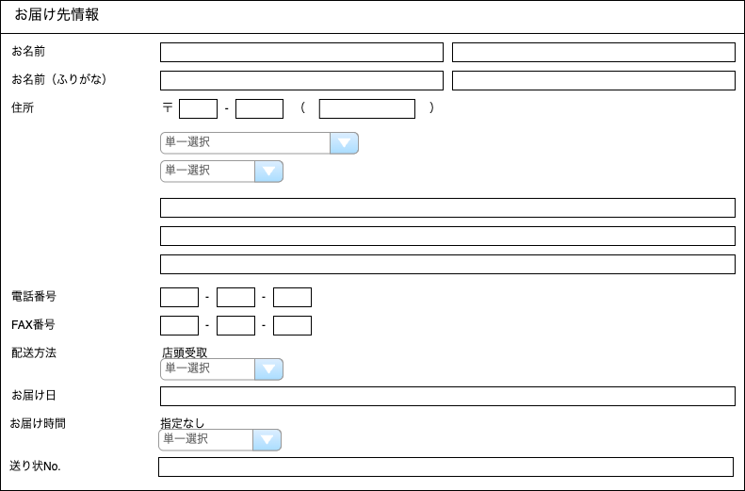

(12-1)
(12-2)
(12-4)
12-(3)
(12-5)
(12-6)
(12-7)

(12-8)

(12-9)
(12-10)

(12-11)
(12-12)

(12-13)
(12-14)
(12-15)
(12-18)
(12-16)
(12-17)
(12-19)
(12-20)
(12-21)
(12-22)

(12-23)
(12-24)

 | カスタマイズ説明
 | ・ | カスタマイズ要件
 |  | ・ | 住所３を追加する

 | ・ | カスタマイズ要件に記載の内容以外は現行踏襲とする

 | 処理概要（★はカスタマイズ項目）

 |  | ・ | 対象受注のお届け先情報を編集できる
 |  | ★ | 海外住所用に住所3を追加する
 |  | ・ | 「変更後配送方法」を変更すると、「変更後お届け時間」の選択肢が配送方法に応じたものに変更される

 | 識別ID |  |  | ラベル |  |  |  |  |  | 書式・制限 |  |  |  | 必須 |  | 最大値 |  |  | 初期値 |  |  | 画面部品の説明
 | 12-1 |  |  | お名前（姓） |  |  |  |  |  | 全角・半角 |  |  |  | 〇 |  | 50文字 |  |  | - |  |  | -
 | 12-2 |  |  | お名前（名） |  |  |  |  |  | 全角・半角 |  |  |  | 〇 |  | 50文字 |  |  | - |  |  | -
 | 12-3 |  |  | お名前ふりがな（姓） |  |  |  |  |  | 全角・半角 |  |  |  | - |  | 50文字 |  |  | - |  |  | -
 | 12-4 |  |  | お名前ふりがな（名） |  |  |  |  |  | 全角・半角 |  |  |  | - |  | 50文字 |  |  | - |  |  | -
 | 12-5 |  |  | 郵便番号1 |  |  |  |  |  | 数値（整数） |  |  |  | - |  | 3文字 |  |  | - |  |  | -
 | 12-6 |  |  | 郵便番号2 |  |  |  |  |  | 数値（整数） |  |  |  | - |  | 4文字 |  |  | - |  |  | -
 | 12-7 |  |  | 海外用郵便番号 |  |  |  |  |  | 数値（整数） |  |  |  | - |  | 50文字 |  |  | - |  |  | -
 | 12-8 |  |  | 国 |  |  |  |  |  | 単一選択(セレクトボックス) |  |  |  | - |  | - |  |  | - |  |  | -
 | 12-9 |  |  | 都道府県 |  |  |  |  |  | 単一選択(セレクトボックス) |  |  |  | 〇 |  | - |  |  | - |  |  | -
 | 12-10 |  |  | 住所1 |  |  |  |  |  | 全角・半角 |  |  |  | 〇 |  | 90文字 |  |  | - |  |  | -
 | 12-11 |  |  | 住所2 |  |  |  |  |  | 全角・半角 |  |  |  | 〇 |  | 90文字 |  |  | - |  |  | -
 | 12-12 |  |  | 住所3 |  |  |  |  |  | 全角・半角 |  |  |  | - |  | 90文字 |  |  | - |  |  | ※カスタマイズ対応：項目追加
 | 12-13 |  |  | 電話番号1 |  |  |  |  |  | 数値（整数） |  |  |  | - |  | 5文字 |  |  | - |  |  | -
 | 12-14 |  |  | 電話番号2 |  |  |  |  |  | 数値（整数） |  |  |  | - |  | 5文字 |  |  | - |  |  | -
 | 12-15 |  |  | 電話番号3 |  |  |  |  |  | 数値（整数） |  |  |  | - |  | 5文字 |  |  | - |  |  | -
 | 12-16 |  |  | FAX番号1 |  |  |  |  |  | 数値（整数） |  |  |  | - |  | 5文字 |  |  | - |  |  | -
 | 12-17 |  |  | FAX番号2 |  |  |  |  |  | 数値（整数） |  |  |  | - |  | 5文字 |  |  | - |  |  | -
 | 12-18 |  |  | FAX番号3 |  |  |  |  |  | 数値（整数） |  |  |  | - |  | 5文字 |  |  | - |  |  | -
 | 12-19 |  |  | 配送方法 |  |  |  |  |  | - |  |  |  | - |  | - |  |  | - |  |  | -
 | 12-20 |  |  | 変更後配送方法 |  |  |  |  |  | 単一選択(セレクトボックス) |  |  |  | 〇 |  | - |  |  | - |  |  | 変更すると、「配送後お届け時間」の選択肢が配送方法に応じたものに変更される
 | 12-21 |  |  | お届け日 |  |  |  |  |  | カレンダー |  |  |  | - |  | - |  |  | - |  |  | -
 | 12-22 |  |  | お届け時間 |  |  |  |  |  | - |  |  |  | - |  | - |  |  | - |  |  | -
 | 12-23 |  |  | 変更後お届け時間 |  |  |  |  |  | 単一選択(セレクトボックス) |  |  |  | - |  | - |  |  | - |  |  | -
 | 12-24 |  |  | 送り状No. |  |  |  |  |  | テキスト |  |  |  | - |  | - |  |  | - |  |  | -

 | レイアウト図

(15-1)
(15-2)
(15-3)

 | カスタマイズ説明
 | ・ | カスタマイズ要件
 |  | ・ | 受注データに対する変更が発生した場合に履歴として保持する
 |  | ・ | 履歴情報については、それぞれの編集画面にて参照できるようにする

 | 処理概要（★はカスタマイズ項目）
 | ★ | 対象受注の受注データ更新履歴を取得する
 |  |  | ・ | 受注情報編集画面で手動で変更された場合のみ登録をする
 |  |  | ・ | スマレジ受信処理で登録された履歴の表示をする

 | 識別ID |  |  | ラベル |  |  |  |  |  | 書式・制限 |  |  |  | 必須 |  | 最大値 |  |  | 初期値 |  |  | 画面部品の説明
 | 15-1 |  |  | 変更日時 |  |  |  |  |  | ラベル |  |  |  | - |  | - |  |  | - |  |  | -
 | 15-2 |  |  | 変更 |  |  |  |  |  | リンク |  |  |  | - |  | - |  |  | - |  |  | リンクをクリックすると別タブで履歴を表示する 表示する画面は受注情報編集となり下記の箇所は表示されない ・更新ボタン ・リンク ・受注データ更新履歴 各項目は編集不可とする
 | 15-3 |  |  | 更新者 |  |  |  |  |  | ラベル |  |  |  | - |  | - |  |  | - |  |  | -

 | レイアウト図
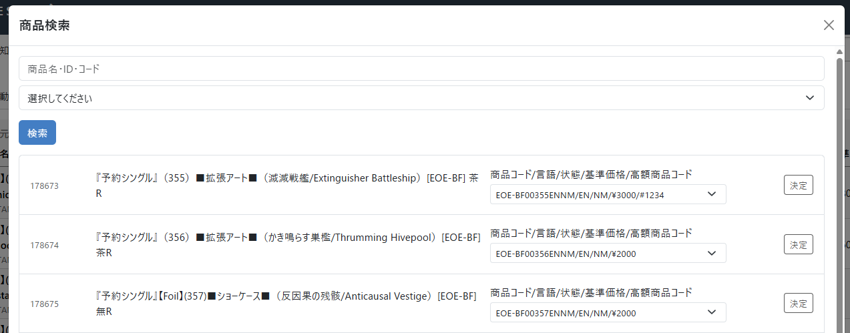
～検索結果省略～
(6-17-1)

(6-17-2)

(6-17-3)
(6-17-5)
(6-17-6)
(6-17-7)
(6-17-4)

(6-17-8)

 | カスタマイズ説明
 | ・ | カスタマイズ要件
 |  | ★ | 商品コードのプルダウンには商品コード 言語 状態 基準価格 (あれば)高額商品コードを表示する

 | 処理概要（★はカスタマイズ項目）

 |  | ・受注商品情報の「商品の追加」ボタンでこのダイアログが開く。
 |  | ・検索ボタンを押下すると、商品名・商品ID・商品コード、カテゴリーを条件として商品を検索できる。
 |  |  | 商品名と商品コードは部分一致検索。商品IDは完全一致検索。
 |  | ・検索された商品の商品コードを選択し、決定ボタンを押下することで受注に商品（商品規格）を追加し、このダイアログを閉じる。

 |  | ★ | 商品コードのプルダウンには商品コード 言語 状態 基準価格 (あれば)高額商品コードを表示する

 | 識別ID |  |  | ラベル |  |  |  |  |  | 書式・制限 |  |  |  | 必須 |  | 最大値 |  |  | 初期値 |  |  | 画面部品の説明
 | 6-17-1 |  |  | 商品名・ID・コード |  |  |  |  |  | 全角・半角 |  |  |  | - |  | - |  |  | - |  |  | 商品名と商品コードは部分一致検索。商品IDは完全一致検索
 | 6-17-2 |  |  | カテゴリー |  |  |  |  |  | 単一選択(セレクトボックス) |  |  |  | - |  | - |  |  | - |  |  | -
 | 6-17-3 |  |  | 検索 |  |  |  |  |  | ボタン |  |  |  | - |  | - |  |  | - |  |  | 検索を実行する
 | 6-17-4 |  |  | 商品ID |  |  |  |  |  | ラベル |  |  |  | - |  | - |  |  | - |  |  | -
 | 6-17-5 |  |  | 商品名 |  |  |  |  |  | ラベル |  |  |  | - |  | - |  |  | - |  |  | -
 | 6-17-6 |  |  | 商品コード |  |  |  |  |  | 単一選択(セレクトボックス) |  |  |  | - |  | - |  |  | - |  |  | 商品に紐づく規格を表示する 表示内容は 商品コード/言語/状態/基準価格/(あれば)高額商品コード とする
 | 6-17-7 |  |  | 決定 |  |  |  |  |  | ボタン |  |  |  | - |  | - |  |  | - |  |  | -
 | 6-17-8 |  |  | ページングUI |  |  |  |  |  | リンク |  |  |  | - |  | - |  |  | - |  |  | -

【新規】受注情報履歴
ドキュメント名 |  |  |  |  |  |  | 受注管理 基本設計 |  |  |  | セクション
プロジェクト名 |  |  |  |  |  |  | 受注管理機能 |  |  |  | 作成者 |  | 緑川 |  | 作成日 | 2025-05-13 | 更新者 | 更新日

機能No |  |  | M05-11 |  |  |  | 機能名 |  | 【新規】受注情報履歴 |  |  |  |  |  | 概要 | 受注情報の履歴を確認できます

 | レイアウト図

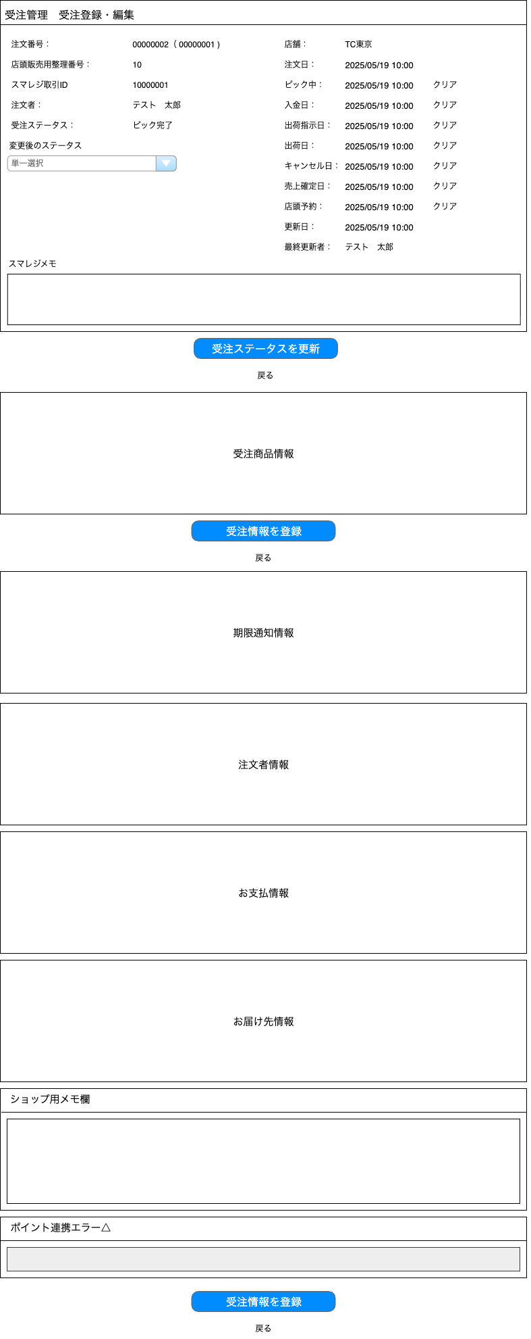

(1-1)
(1-7)
(1-2)
(1-8)

(1-3)
(1-9)
(1-10)
(1-4)
(1-11)
(1-12)

(1-5)
(1-13)
(1-14)
(1-6)
(1-15)
(1-16)
(1-17)
(1-18)

(1-19)
(1-20)
(1-21)

(1-22)
(1-23)

(1-24)

(2)

(3)

(4)

(5)

(6)

(7)

(8)

(9)

(10)

(11)

(12)

(13)

(14)

 | カスタマイズ説明
 | ・カスタマイズ要件
 |  |  | ・ | 受注データ更新履歴について
 |  |  |  |  | ・ | 履歴データ表示する

 | 処理概要（★はカスタマイズ項目）
 | ・ | 履歴データ表示について
 |  |  | ・ | データは編集不可とする
 |  |  | ・ | ボタンは非活性とする
 |  |  | ・ | リンクは非活性とする

 | 識別ID |  |  | ラベル |  |  |  | 書式・制限 |  | 必須 |  | 最大文字数 または最大値 |  | 初期値 |  | 画面部品の説明
 | 1-1 |  |  | 注文番号 |  |  |  | ラベル |  | - |  | - |  | - |  | ・注文番号を表示しスマレジ受注の場合は（）の中にEC受注時の注文番号を表示する ・店頭受取時の注文番号が複数存在する場合はカンマ区切りにし、リンクとする ・リンクを選択すると受注詳細に遷移する
 | 1-2 |  |  | 店頭販売用整理番号 |  |  |  | リンク |  | - |  | - |  |  |  | 店頭販売用整理番号が存在する場合のみ表示する
 | 1-3 |  |  | スマレジ取引ID |  |  |  | ラベル |  | - |  | - |  | - |  | スマレジ受注の場合にIDを表示する
 | 1-4 |  |  | 注文者 |  |  |  | ラベル |  | - |  | - |  | -
 | 1-5 |  |  | 受注ステータス |  |  |  | ラベル |  | - |  | - |  | -
 | 1-6 |  |  | 変更後のステータス |  |  |  | 単一選択（セレクトボックス） |  | - |  | - |  | - |  | 非活性
 | 1-7 |  |  | 店舗 |  |  |  | ラベル |  | - |  | - |  | -
 | 1-8 |  |  | 注文日 |  |  |  | ラベル |  | - |  | - |  | -
 | 1-9 |  |  | ピック中 |  |  |  | ラベル |  | - |  | - |  | -
 | 1-10 |  |  | クリア |  |  |  | リンク |  | - |  | - |  | - |  | 非活性
 | 1-11 |  |  | 入金日 |  |  |  | ラベル |  | - |  | - |  | -
 | 1-12 |  |  | クリア |  |  |  | リンク |  | - |  | - |  | - |  | 非活性
 | 1-13 |  |  | 出荷指示日 |  |  |  | ラベル |  | - |  | - |  | -
 | 1-14 |  |  | クリア |  |  |  | リンク |  | - |  | - |  | - |  | 非活性
 | 1-15 |  |  | 出荷日 |  |  |  | ラベル |  | - |  | - |  | -
 | 1-16 |  |  | クリア |  |  |  | リンク |  | - |  | - |  | - |  | 非活性
 | 1-17 |  |  | キャンセル日 |  |  |  | ラベル |  | - |  | - |  | -
 | 1-18 |  |  | クリア |  |  |  | リンク |  | - |  | - |  | - |  | 非活性
 | 1-19 |  |  | 売上確定日 |  |  |  | ラベル |  | - |  | - |  | -
 | 1-20 |  |  | 店頭予約 |  |  |  | ラベル |  | - |  | - |  | -
 | 1-21 |  |  | クリア |  |  |  | リンク |  | - |  | - |  | - |  | 非活性
 | 1-22 |  |  | 更新日 |  |  |  | ラベル |  | - |  | - |  | -
 | 1-23 |  |  | 最終更新者 |  |  |  | ラベル |  | - |  | - |  | -
 | 1-24 |  |  | スマレジメモ |  |  |  | 半角・全角 |  | - |  | - |  | - |  | 非活性
 | 2 |  |  | 受注ステータスを更新 |  |  |  | ボタン |  | - |  | - |  | - |  | 非活性
 | 3 |  |  | 戻る |  |  |  | リンク |  | - |  | - |  | - |  | 非活性
 | 4 |  |  | 受注商品情報 |  |  |  | - |  | - |  | - |  | - |  | 受注商品情報を参照
 | 5 |  |  | 受注情報を登録 |  |  |  | ボタン |  | - |  | - |  | - |  | 非活性
 | 6 |  |  | 戻る |  |  |  | リンク |  | - |  | - |  | - |  | 非活性
 | 7 |  |  | 期限通知情報 |  |  |  | - |  | - |  | - |  | - |  | 期限通知情報を参照
 | 8 |  |  | 注文者情報 |  |  |  | - |  | - |  | - |  | - |  | 注文者情報を参照
 | 9 |  |  | お支払情報 |  |  |  | - |  | - |  | - |  | - |  | お支払情報を参照
 | 10 |  |  | お届け先情報 |  |  |  | - |  | - |  | - |  | - |  | お届け先情報を参照
 | 11 |  |  | ショップ用メモ欄 |  |  |  | 半角・全角 |  | - |  | - |  | - |  | 非活性
 | 12 |  |  | ポイント連携エラー |  |  |  | 半角・全角 |  | - |  | - |  | - |  | 非活性
 | 13 |  |  | 受注情報を登録 |  |  |  | ボタン |  | - |  | - |  | - |  | 非活性
 | 14 |  |  | 戻る |  |  |  | リンク |  | - |  | - |  | - |  | 非活性

 | レイアウト図

(4-1)
(4-6)
(4-7)
(4-8)
(4-9)
(4-2)
(4-3)
(4-13)
(4-14)
(4-15)
(4-10)

(4-11)
(4-4)
(4-12)

(4-5)

(4-16)

(4-16)

(4-17)
(4-18)

(4-19)

(4-20)
(4-21)
(4-22)

(4-23)

(4-24)

(4-25)

(4-26)

(4-27)

 | カスタマイズ説明
 | ・カスタマイズ要件
 |  |  | ・ | 受注データ更新履歴について
 |  |  |  |  | ・ | 履歴データ表示する

 | 処理概要（★はカスタマイズ項目）
 | ★ | 対象会員の購入履歴を取得する

 | ★ | 履歴データ表示について
 |  |  | ・ | データは編集不可とする
 |  |  | ・ | 欠品登録以外のボタンは非活性とする
 |  |  | ・ | リンクは非活性とする

 | 識別ID |  |  | ラベル |  |  |  | 書式・制限 |  | 必須 |  | 最大値 |  | 初期値 |  | 画面部品の説明
 | 4-1 |  |  | 商品画像 |  |  |  | 画像 |  | - |  | - |  | - |  | -
 | 4-2 |  |  | 数量 |  |  |  | ラベル |  | - |  | - |  | - |  | -
 | 4-3 |  |  | 欠品登録 |  |  |  | ボタン |  | - |  | - |  | - |  | -
 | 4-4 |  |  | 欠品数量 |  |  |  | ラベル |  | - |  | - |  | - |  | -
 | 4-5 |  |  | 担当者 |  |  |  | ラベル |  | - |  | - |  | - |  | -
 | 4-6 |  |  | 言語 |  |  |  | ラベル |  | - |  | - |  | - |  | -
 | 4-7 |  |  | 状態 |  |  |  | ラベル |  | - |  | - |  | - |  | -
 | 4-8 |  |  | Foil |  |  |  | ラベル |  | - |  | - |  | - |  | Foilカードの時のみ表示
 | 4-9 |  |  | フレーム |  |  |  | ラベル |  | - |  | - |  | - |  | 特殊フレームの場合のみ表示
 | 4-10 |  |  | 商品名 |  |  |  | ラベル |  | - |  | - |  | - |  | -
 | 4-11 |  |  | 棚番号 |  |  |  | ラベル |  | - |  | - |  | - |  | -
 | 4-12 |  |  | 商品コード |  |  |  | ラベル |  | - |  | - |  | - |  | -
 | 4-13 |  |  | 価格 |  |  |  | ラベル |  | - |  | - |  | - |  | -
 | 4-14 |  |  | 小計 |  |  |  | ラベル |  | - |  | - |  | - |  | -
 | 4-15 |  |  | 削除 |  |  |  | ボタン |  | - |  | - |  | - |  | 非活性
 | 4-16 |  |  | 商品価格エリア |  |  |  | ラベル |  | - |  | - |  | - |  | -
 | 4-17 |  |  | 商品の追加 |  |  |  | ボタン |  | - |  | - |  | - |  | 非活性
 | 4-18 |  |  | 受注情報を登録 |  |  |  | ボタン |  | - |  | - |  | - |  | 非活性
 | 4-19 |  |  | 小計 |  |  |  | ラベル |  | - |  | - |  | - |  | -
 | 4-20 |  |  | 小計値引き/割引区分 |  |  |  | ラベル |  | - |  | - |  | - |  | -
 | 4-21 |  |  | クーポン値引き |  |  |  | ラベル |  | - |  | - |  | - |  | -
 | 4-22 |  |  | 免税額 |  |  |  | ラベル |  | - |  | - |  | - |  | -
 | 4-23 |  |  | 値引き |  |  |  | ラベル |  | - |  | - |  | - |  | -
 | 4-24 |  |  | 送料 |  |  |  | ラベル |  | - |  | - |  | - |  | -
 | 4-25 |  |  | 手数料 |  |  |  | ラベル |  | - |  | - |  | - |  | -
 | 4-26 |  |  | 合計 |  |  |  | ラベル |  | - |  | - |  | - |  | -
 | 4-27 |  |  | お支払合計 |  |  |  | ラベル |  | - |  | - |  | - |  | -

Ph2にて対応
 | レイアウト図

(1)

(2)

 | カスタマイズ説明
 | ・カスタマイズ要件
 |  |  | ・ | 受注データ更新履歴について
 |  |  |  |  | ・ | 履歴データ表示する

 | 処理概要（★はカスタマイズ項目）
 | ★ | 履歴データ表示について
 |  |  | ・ | データは編集不可とする
 |  |  | ・ | ボタンは非活性とする
 |  |  | ・ | リンクは非活性とする

 | 識別ID |  |  | ラベル |  |  |  | 書式・制限 |  | 必須 |  | 最大値 |  | 初期値 |  | 画面部品の説明
 | 1 |  |  | 入金期限 |  |  |  | カレンダー |  | - |  | - |  | - |  | -
 | 2 |  |  | 受け取り期限 |  |  |  | カレンダー |  | - |  | - |  | - |  | -

 | レイアウト図

(8-1)

(8-2)
(8-3)
(8-4)
(8-5)
(8-9)
(8-6)
(8-7)
(8-8)
(8-10)

(8-11)

(8-12)

(8-13)

(8-14)
(8-15)
(8-16)
(8-17)
(8-18)

(8-19)
(8-20)
(8-21)

(8-22)
(8-23)

(8-24)

(8-25)
(8-26)

(8-27)

 | カスタマイズ説明
 | ・ | カスタマイズ要件
 |  | ・ | 住所3 項目を追加する
 | ・ | カスタマイズ要件に記載の内容以外は現行踏襲とする

 | 処理概要（★はカスタマイズ項目）
 | ・ | 対象受注の注文者情報を取得する
 |  | ・ | 海外住所用に住所3を追加する

 | 識別ID |  |  | ラベル |  |  |  | 書式・制限 |  | 必須 |  | 最大値 |  | 初期値 |  | 画面部品の説明
 | 8-1 |  |  | 会員ID |  |  |  | - |  | - |  | - |  | - |  | -
 | 8-2 |  |  | お名前（姓） |  |  |  | - |  | - |  | - |  | - |  | -
 | 8-3 |  |  | お名前（名） |  |  |  | - |  | - |  | - |  | - |  | -
 | 8-4 |  |  | お名前ふりがな（姓） |  |  |  | - |  | - |  | - |  | - |  | -
 | 8-5 |  |  | お名前ふりがな（名） |  |  |  | - |  | - |  | - |  | - |  | -
 | 8-6 |  |  | 郵便番号1 |  |  |  | - |  | - |  | - |  | - |  | -
 | 8-7 |  |  | 郵便番号2 |  |  |  | - |  | - |  | - |  | - |  | -
 | 8-8 |  |  | 海外用郵便番号 |  |  |  | - |  | - |  | - |  | - |  | -
 | 8-9 |  |  | 郵便番号から自動入力 |  |  |  | - |  | - |  | - |  | - |  | -
 | 8-10 |  |  | 国 |  |  |  | - |  | - |  | - |  | - |  | -
 | 8-11 |  |  | 都道府県 |  |  |  | - |  | - |  | - |  | - |  | -
 | 8-12 |  |  | 住所1 |  |  |  | - |  | - |  | - |  | - |  | -
 | 8-13 |  |  | 住所2 |  |  |  | - |  | - |  | - |  | - |  | -
 | 8-14 |  |  | 住所3 |  |  |  | - |  | - |  | - |  | - |  | -
 | 8-15 |  |  | メールアドレス |  |  |  | - |  | - |  | - |  | - |  | -
 | 8-16 |  |  | 電話番号1 |  |  |  | - |  | - |  | - |  | - |  | -
 | 8-17 |  |  | 電話番号2 |  |  |  | - |  | - |  | - |  | - |  | -
 | 8-18 |  |  | 電話番号3 |  |  |  | - |  | - |  | - |  | - |  | -
 | 8-19 |  |  | FAX番号1 |  |  |  | - |  | - |  | - |  | - |  | -
 | 8-20 |  |  | FAX番号2 |  |  |  | - |  | - |  | - |  | - |  | -
 | 8-21 |  |  | FAX番号3 |  |  |  | - |  | - |  | - |  | - |  | -
 | 8-22 |  |  | 会社名 |  |  |  | - |  | - |  | - |  | - |  | -
 | 8-23 |  |  | 問い合わせ |  |  |  | - |  | - |  | - |  | - |  | -
 | 8-24 |  |  | 最終注文日 |  |  |  | - |  | - |  | - |  | - |  | -
 | 8-25 |  |  | 累計注文回数 |  |  |  | - |  | - |  | - |  | - |  | -
 | 8-26 |  |  | 累計注文金額 |  |  |  | - |  | - |  | - |  | - |  | -
 | 8-27 |  |  | 会員備考 |  |  |  | - |  | - |  | - |  | - |  | -

 | レイアウト図

(9-1)
(9-2)

(9-3)

(9-4)

(9-5)

 | カスタマイズ説明
 | ・ | カスタマイズ要件
 |  | ・ | なし
 | ・ | カスタマイズ要件に記載の内容以外は現行踏襲とする

 | 処理概要（★はカスタマイズ項目）
 | ・ | 対象受注のお支払方法を取得する

 | 識別ID |  |  | ラベル |  |  |  | 書式・制限 |  | 必須 |  | 最大値 |  | 初期値 |  | 画面部品の説明
 | 9-1 |  |  | お支払方法 |  |  |  | ラベル |  | - |  | - |  | - |  | -
 | 9-2 |  |  | 変更後お支払方法 |  |  |  | 単一選択(セレクトボックス) |  | - |  | - |  | - |  | -
 | 9-3 |  |  | ポイント還元率（％） |  |  |  | テキスト |  | - |  | - |  | - |  | -
 | 9-4 |  |  | ポイント発生 |  |  |  | テキスト |  | - |  | - |  | - |  | -
 | 9-5 |  |  | ポイント使用 |  |  |  | テキスト |  | - |  | - |  | - |  | -

 | レイアウト図

(10-1)
(10-2)
(10-4)
(10-3)
(10-5)
(10-6)
(10-7)

(10-8)

(10-9)
(10-10)

(10-11)

(10-12)
(10-14)
(10-15)
(10-13)
(10-16)
(10-17)
(10-18)

(10-19)
(10-20)
(10-21)

(10-22)
(10-23)
(10-24)

 | カスタマイズ説明
 | ・ | カスタマイズ要件
 |  | ・ | 住所３を追加する

 | ・ | カスタマイズ要件に記載の内容以外は現行踏襲とする

 | 処理概要（★はカスタマイズ項目）
 | ・ | 対象受注のお届け先情報を取得する
 |  |  | 海外住所用に住所3を追加する

 | 識別ID |  |  | ラベル |  |  |  | 書式・制限 |  | 必須 |  | 最大値 |  | 初期値 |  | 画面部品の説明
 | 10-1 |  |  | お名前（姓） |  |  |  | - |  | - |  | - |  | - |  | -
 | 10-2 |  |  | お名前（名） |  |  |  | - |  | - |  | - |  | - |  | -
 | 10-3 |  |  | お名前ふりがな（姓） |  |  |  | - |  | - |  | - |  | - |  | -
 | 10-4 |  |  | お名前ふりがな（名） |  |  |  | - |  | - |  | - |  | - |  | -
 | 10-5 |  |  | 郵便番号1 |  |  |  | - |  | - |  | - |  | - |  | -
 | 10-6 |  |  | 郵便番号2 |  |  |  | - |  | - |  | - |  | - |  | -
 | 10-7 |  |  | 海外用郵便番号 |  |  |  | - |  | - |  | - |  | - |  | -
 | 10-8 |  |  | 国 |  |  |  | - |  | - |  | - |  | - |  | -
 | 10-9 |  |  | 都道府県 |  |  |  | - |  | - |  | - |  | - |  | -
 | 10-10 |  |  | 住所1 |  |  |  | - |  | - |  | - |  | - |  | -
 | 10-11 |  |  | 住所2 |  |  |  | - |  | - |  | - |  | - |  | -
 | 10-12 |  |  | 住所3 |  |  |  | - |  | - |  | - |  | -
 | 10-13 |  |  | 電話番号1 |  |  |  | - |  | - |  | - |  | - |  | -
 | 10-14 |  |  | 電話番号2 |  |  |  | - |  | - |  | - |  | - |  | -
 | 10-15 |  |  | 電話番号3 |  |  |  | - |  | - |  | - |  | - |  | -
 | 10-16 |  |  | FAX番号1 |  |  |  | - |  | - |  | - |  | - |  | -
 | 10-17 |  |  | FAX番号2 |  |  |  | - |  | - |  | - |  | - |  | -
 | 10-18 |  |  | FAX番号3 |  |  |  | - |  | - |  | - |  | - |  | -
 | 10-19 |  |  | 配送方法 |  |  |  | - |  | - |  | - |  | - |  | -
 | 10-20 |  |  | 変更後配送方法 |  |  |  | - |  | - |  | - |  | - |  | -
 | 10-21 |  |  | お届け日 |  |  |  | - |  | - |  | - |  | - |  | -
 | 10-22 |  |  | お届け時間 |  |  |  | - |  | - |  | - |  | - |  | -
 | 10-23 |  |  | 変更後お届け時間 |  |  |  | - |  | - |  | - |  | - |  | -
 | 10-24 |  |  | 送り状No. |  |  |  | - |  | - |  | - |  | - |  | -

出荷指示リスト生成
ドキュメント名 |  |  |  |  |  |  | 受注管理 基本設計 |  |  |  | セクション
プロジェクト名 |  |  |  |  |  |  | 受注管理機能 |  |  |  | 作成者 |  | 緑川 |  | 作成日 | 2025-05-13 | 更新者 | 更新日

機能No |  |  | M05-18 |  |  |  | 機能名 |  | 出荷指示リスト作成 |  |  |  |  |  | 概要 | 出荷指示リストの作成が行えます。

 | レイアウト図

(1)
(2)

(3)
(4)

(5)

 | カスタマイズ説明

 | 処理概要（★はカスタマイズ項目）

 |  | ・ | 入力された条件に合致する受注から出荷指示リストを作成する。
 |  |  |  | 入力された条件のほか、以下の条件も加える
 |  |  |  | ・ | 配送方法の「出荷指示リスト除外フラグ」 がオフ（0）のもの
 |  |  |  |  | ・ | 支店の受注やスマレジ取引は、配送方法が「店頭受取」となり、「出荷指示リストから除外」がオンのため出力されない
 |  |  |  | ・ | 発送日が未設定
 |  |  |  | ・ | ステータスが「購入処理中」「キャンセル」以外
 |  |  |  | 受注データの内容に応じて、出荷指示リストの「受注区分」が分かれる。受注区分ごとに出荷指示リストが生成され、受注を紐づける。
 |  |  |  | ・ | 受注商品名に「予約」を含む場合： 「予約」 (2)
 |  |  |  | ・ | 購入種類数が閾値150以上の場合：「大量」(3)
 |  |  |  | ・ | それ以外：「通常」(1)
 |  | ・ | 対象受注のステータスを「出荷指示」に更新する。出荷指示日を現在時刻で登録する。
 |  | ・ | 生成完了時は完了メッセージを表示する。
 |  | ・ | 条件に合致する受注がない場合はエラーメッセージを表示する。

 | 識別ID |  |  | ラベル |  |  |  | 書式・制限 |  | 必須 |  | 最大文字数 または最大値 |  | 初期値 |  | 画面部品の説明
 | 1 |  |  | 注文番号（from） |  |  |  | 数値（整数） |  | - |  | - |  | -
 | 2 |  |  | 注文番号（to） |  |  |  | 数値（整数） |  | - |  | - |  | -
 | 3 |  |  | 注文日（from） |  |  |  | カレンダー |  | - |  | - |  | -
 | 4 |  |  | 注文日（to） |  |  |  | カレンダー |  | - |  | - |  | -
 | 5 |  |  | リスト生成 |  |  |  | ボタン |  | - |  | - |  | -

出荷指示リスト検索
ドキュメント名 |  |  |  |  | 受注管理 基本設計 |  |  |  | セクション
プロジェクト名 |  |  |  |  | 受注管理機能 |  |  |  | 作成者 |  | 緑川 |  | 作成日 | 2025-05-13 | 更新者 | 更新日

機能No |  |  | M08-02 |  | 機能名 |  | 出荷指示リスト詳細編集_削除 |  |  |  |  |  | 概要 | 一覧から選択した顧客に対してメールを一括で送信することができる

 | レイアウト図
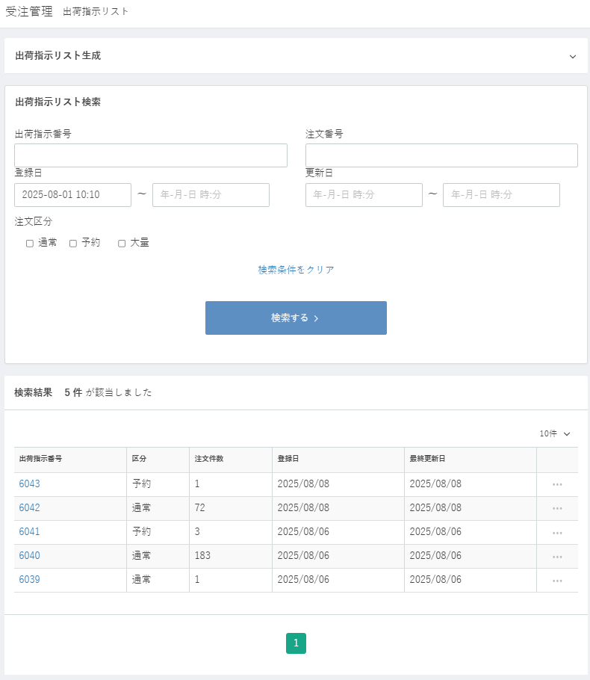

(1)
(2)

(3)
(4)
(5)
(6)

(7)

(8)

(9)

(10)

(11)

(14)
(15)
(16)
(17)
(12)
(13)

(18)

 | カスタマイズ説明

 | 処理概要（★はカスタマイズ項目）

 |  | ・ | 入力した条件に合致する出荷指示リストを検索して一覧表示する
 |  | ・ | 一覧の出荷指示番号をクリック、またはポップアップメニューの「編集」をクリックすると当該出荷指示データの編集画面へ遷移する。
 |  | ・ | ポップアップメニューの「削除」をクリックすると、確認のJSダイアログを表示し、OKなら当該出荷指示データを削除して、
 |  |  | 削除完了メッセージを表示する。

 | 識別ID |  |  | ラベル |  | 書式・制限 |  | 必須 |  | 最大文字数 または最大値 |  | 初期値 |  | 画面部品の説明
 | 1 |  |  | 出荷指示番号 |  | 数値（整数） |  | - |  | - |  | -
 | 2 |  |  | 注文番号 |  | 数値（整数） |  | - |  | - |  | -
 | 3 |  |  | 登録日(From) |  | カレンダー |  | - |  | - |  | -
 | 4 |  |  | 登録日(To) |  | カレンダー |  | - |  | - |  | -
 | 5 |  |  | 更新日(From) |  | カレンダー |  | - |  | - |  | -
 | 6 |  |  | 更新日(To) |  | カレンダー |  | - |  | - |  | -
 | 7 |  |  | 注文区分 |  | 複数選択(チェックボックス) |  | - |  | - |  | - |  | チェック項目：通常、予約、大量
 | 8 |  |  | 検索条件をクリア |  | リンク |  | - |  | - |  | - |  | 入力した検索条件をクリアする
 | 9 |  |  | 検索する |  | ボタン |  | - |  | - |  | - |  | 検索を実行する
 | 10 |  |  | 検索結果（該当件数） |  | ラベル |  | - |  | - |  | -
 | 11 |  |  | 表示件数 |  | ラベル |  | - |  | - |  | -
 | 12 |  |  | 出荷指示番号 |  | リンク |  | - |  | - |  | - |  | 当該出荷指示の編集画面に遷移する
 | 13 |  |  | 区分 |  | ラベル |  | - |  | - |  | -
 | 14 |  |  | 注文件数 |  | ラベル |  | - |  | - |  | -
 | 15 |  |  | 登録日 |  | ラベル |  | - |  | - |  | -
 | 16 |  |  | 最終更新日 |  | ラベル |  | - |  | - |  | -
 | 17 |  |  | ポップアップメニュー |  | リンク |  | - |  | - |  | - |  | 「編集」「削除」のメニューを表示する
 | 18 |  |  | ページング |  | リンク |  | - |  | - |  | - |  | 選択したページへ遷移する

出荷指示リスト編集
ドキュメント名 |  |  |  | 受注管理 基本設計 |  |  | セクション
プロジェクト名 |  |  |  | 受注管理機能 |  |  | 作成者 |  |  | 緑川 |  | 作成日 | 2025-05-13 |  | 更新者 | 更新日

機能No |  | M05-19 |  | 機能名 | 出荷指示リスト検索 |  |  |  |  |  |  | 概要 | 出荷指示リストの検索および一覧表示が行えます。

 | レイアウト図

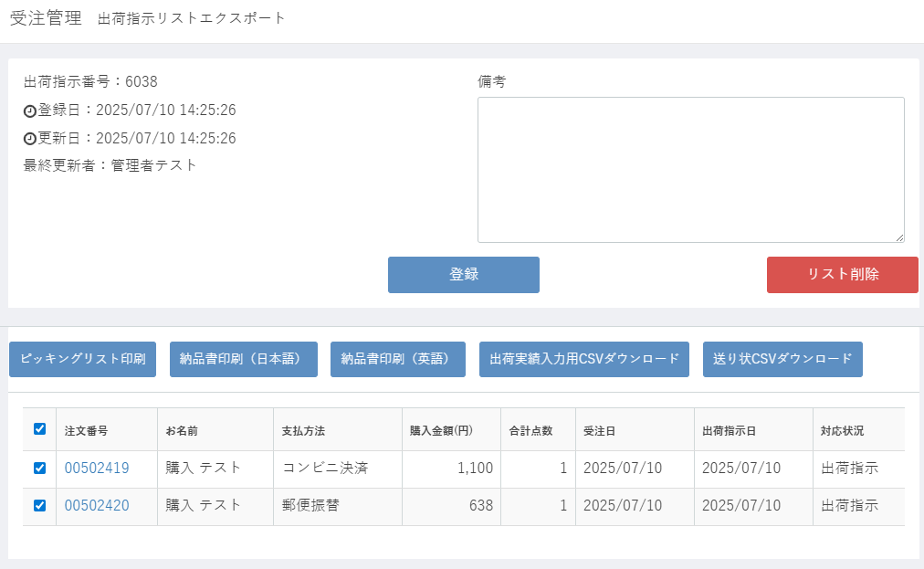

(1)
(5)
(2)
(3)

(4)

(6)
(7)

(8)
(9)
(10)
(11)
(12)

(13)
(14)
(15)
(16)
(17)
(18)
(20)
(21)
(22)
(19)

 | カスタマイズ説明

 | 処理概要（★はカスタマイズ項目）

 |  | 出荷指示リストのエクスポート、削除、備考の編集ができる。
 |  | 登録ボタンを押下すると、備考、更新日、最終更新者を更新する。
 |  | リスト削除ボタンを押下すると、確認のダイアログを表示し、OKなら当該出荷指示リストを削除して出荷指示リスト検索画面へ遷移する。
 |  | 一覧でチェックされた注文について、各ボタンに応じた出力処理を実行する。
 |  |  | ピッキングリスト印刷
 |  |  | 納品書印刷（日本語）
 |  |  | 納品書印刷（英語）
 |  |  | 出荷委実績入力用CSVダウンロード
 |  |  | 送り状CSVダウンロード

 | 識別ID |  | ラベル |  |  | 書式・制限 |  | 必須 | 最大文字数 または最大値 |  | 初期値 |  |  | 画面部品の説明
 | 1 |  | 出荷指示番号 |  |  | ラベル |  | - | - |  | -
 | 2 |  | 登録日 |  |  | ラベル |  | - | - |  | -
 | 3 |  | 更新日 |  |  | ラベル |  | - | - |  | -
 | 4 |  | 最終更新者 |  |  | ラベル |  | - | - |  | -
 | 5 |  | 備考 |  |  | 全角・半角 |  | - | - |  | -
 | 6 |  | 登録 |  |  | ボタン |  | - | - |  | -
 | 7 |  | リスト削除 |  |  | ボタン |  | - | - |  | -
 | 8 |  | ピッキングリスト印刷 |  |  | ボタン |  | - | - |  | -
 | 9 |  | 納品書印刷（日本語） |  |  | ボタン |  | - | - |  | -
 | 10 |  | 納品書印刷（英語） |  |  | ボタン |  | - | - |  | -
 | 11 |  | 出荷委実績入力用CSVダウンロード |  |  | ボタン |  | - | - |  | -
 | 12 |  | 送り状CSVダウンロード |  |  | ボタン |  | - | - |  | -
 | 13 |  | （全件選択） |  |  | 複数選択(チェックボックス) |  | - | - |  | - |  |  | 一覧の全レコードの選択チェックボックスをオン/オフする
 | 14 |  | （選択） |  |  | 複数選択(チェックボックス) |  | - | - |  | -
 | 15 |  | 注文番号 |  |  | リンク |  | - | - |  | - |  |  | 当該注文の編集画面に遷移する
 | 16 |  | お名前 |  |  | ラベル |  | - | - |  | -
 | 17 |  | 支払方法 |  |  | ラベル |  | - | - |  | -
 | 18 |  | 購入金額（円） |  |  | ラベル |  | - | - |  | -
 | 19 |  | 合計点数 |  |  | ラベル |  | - | - |  | -
 | 20 |  | 受注日 |  |  | ラベル |  | - | - |  | -
 | 21 |  | 出荷指示日 |  |  | ラベル |  | - | - |  | -
 | 22 |  | 対応状況 |  |  | ラベル |  | - | - |  | -

ピッキングリスト印刷
ドキュメント名 |  |  |  |  | 受注管理 基本設計 |  |  |  |  | セクション
プロジェクト名 |  |  |  |  | 受注管理機能 |  |  |  |  | 作成者 |  | 緑川 |  | 作成日 | 2025-05-13 | 更新者 | 更新日

機能No |  |  | M05-21 |  | 機能名 |  | ピッキングリスト印刷 |  |  |  |  |  |  | 概要 | ピッキングリストの印刷ができるようピッキングリストがポップアップ表示されます。

 | レイアウト図
(1)
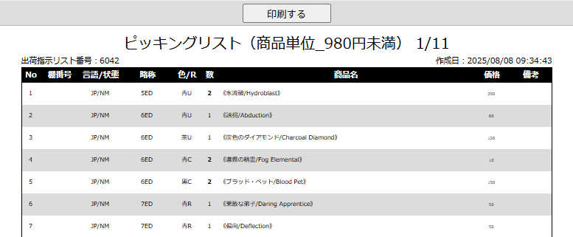
(2)
(3)
(4)
(5)
(6)

(7)
(8)
(9)
(10)
(11)
(12)
(13)
(14)
(15)

 |  |  |  |  |  |  |  |  | 中略

(16)

 |  |  |  |  |  |  |  | ピッキングリストのグループごとにページを繰り返し

 | カスタマイズ説明

 | 処理概要（★はカスタマイズ項目）

 |  | ・ | ピッキングリスト印刷用画面を表示する。
 |  | ・ | 「印刷する」ボタンを押下するとブラウザの印刷ダイアログを開く。
 |  | ・ | カードの価格帯、サプライ品でグループ分けして表示する。
 |  |  |  | 商品単位_980円未満
 |  |  |  | 商品単位_980円以上_4800円未満
 |  |  |  | 商品単位_4800円以上
 |  |  |  | サプライ
 |  | ・ | ソート順
 |  |  |  | カード→サプライ
 |  |  |  | 棚番号の並び順
 |  |  |  | 言語ID
 |  |  |  | カード状態
 |  |  |  | フォイル（無→有）
 |  |  |  | 略称タグの並び順
 |  |  |  | レアリティ（無→有）
 |  |  |  | レアリティID（「レア」と「神話」は同値とみなす）
 |  |  |  | 色の順序
 |  |  |  | 略称タグのアルファベット順ソートフラグが0 or カード番号無し なら後
 |  |  |  | 略称タグのアルファベット順ソートフラグが1 → ソートフラグが0ならカード番号順
 |  |  |  | 略称タグのアルファベット順ソートフラグが１ならカード名（英）のアルファベット順→ソートフラグ0
 |  |  |  | カード番号

 | 識別ID |  |  | ラベル |  | 書式・制限 |  |  | 必須 |  | 最大文字数 または最大値 |  | 初期値 |  | 画面部品の説明
 | 1 |  |  | 印刷する |  | ボタン |  |  |  |  |  |  |  |  | 画面最上部にのみ表示
 | 2 |  |  | ピッキングリスト
 | 3 |  |  | リストのグループ名
 | 4 |  |  | ページ表示
 | 5 |  |  | 出荷指示リスト番号
 | 6 |  |  | 作成日
 | 7 |  |  | No. |  |  |  |  |  |  |  |  |  |  | グループごとに1から振る
 | 8 |  |  | 棚番号
 | 9 |  |  | 言語/状態 |  |  |  |  |  |  |  |  |  |  | （Foilなら「Foil」＋）言語コードと状態コード
 | 10 |  |  | 略称
 | 11 |  |  | 色/R |  |  |  |  |  |  |  |  |  |  | 色名とレアリティコード
 | 12 |  |  | 数 |  |  |  |  |  |  |  |  |  |  | ピック数
 | 13 |  |  | 商品名 |  |  |  |  |  |  |  |  |  |  | 受注詳細の商品名に含まれる略称・言語・状態・色・レアリティを取り除く
 | 14 |  |  | 価格
 | 15 |  |  | 備考
 | 16 |  |  | 全 X 点 |  |  |  |  |  |  |  |  |  |  | グループの最終頁最終行にグループの合計ピック数を表示

出荷実績インポート登録
ドキュメント名 |  |  |  |  | 受注管理 基本設計 |  |  |  | セクション
プロジェクト名 |  |  |  |  | 受注管理機能 |  |  |  | 作成者 |  | 緑川 |  | 作成日 | 2025-05-13 | 更新者 | 更新日

機能No |  |  | M05-26 |  | 機能名 | 出荷実績インポート登録 |  |  |  |  |  |  | 概要 | 出荷日時や問い合わせ番号（出荷伝票番号）をCSVで登録することができます。

 | レイアウト図

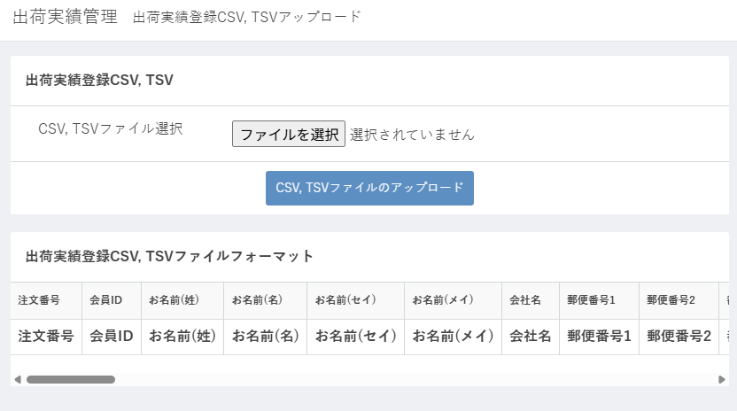

(1)

(2)

(3)

 | カスタマイズ説明

 |  | ・ | TSVの文言を削除する

 | 処理概要（★はカスタマイズ項目）

 |  | ・ | インポートファイルで「出荷日」が設定されていない行は無視する。
 |  | ・ | 指定した注文番号に該当する受注情報データの「出荷日」が登録済みでなければデータを更新する。
 |  |  | ・ | 受注のステータスを「発送済み」にする。
 |  |  | ・ | 受注情報の「出荷日」と「送り状No.」を登録する。
 |  |  | ・ | 配送情報の「出荷日」を登録する。
 |  | ・ | 更新された受注について以下の処理を行う。
 |  |  | ・ | ポイント付加処理を行う。
 |  |  | ・ | 出荷完了メールを送信する。
 |  |  | ・ | スマレジへ付与ポイントを送信する。
 |  | ★ | TSVの文言を削除する

 | 識別ID |  |  | ラベル |  |  | 書式・制限 | 必須 |  | 最大文字数 または最大値 |  | 初期値 |  | 画面部品の説明
 | 1 |  |  | ファイルを選択 |  |  | ボタン |  |  |  |  |  |  | インポートファイル選択ダイアログを開く
 | 2 |  |  | CSVファイルのアップロード |  |  | ボタン |  |  |  |  |  |  | TSVの文言を削除する
 | 3 |  |  | ファイルフォーマット

店頭注文番号札管理
ドキュメント名 |  |  |  |  |  | 受注管理 基本設計 |  |  |  | セクション
プロジェクト名 |  |  |  |  |  | 受注管理機能 |  |  |  | 作成者 |  | 緑川 |  | 作成日 | 2025-05-13 | 更新者 | 更新日

機能No |  |  | M05-27 |  |  | 機能名 |  | 店頭注文番号札管理 |  |  |  |  |  | 概要 | 店頭注文番号札管理

 | レイアウト図

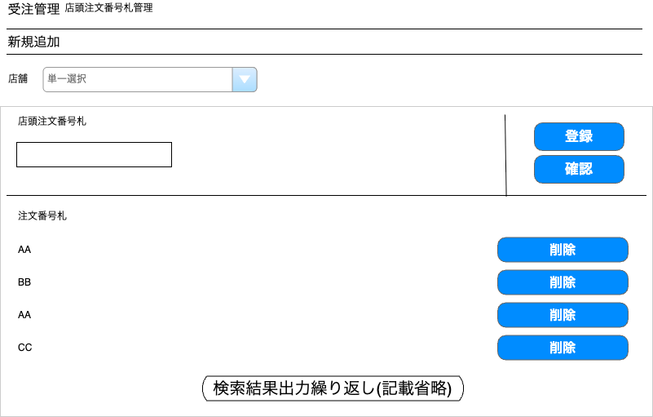

(1)

(3)

(2)
(4)

(5)
(6)

 | カスタマイズ説明
 | ・ | カスタマイズ要件
 |  | ・ | 番号札表示について
 |  |  |  | ・ | メンバー管理で設定されているデフォルト検索表示店舗で絞り込まれている状態とする

 |  | ・ | 編集権限について
 |  |  |  | ・ | ユーザーが編集権限を保持している店舗に関連付けられたデータを編集可能とする

 |  | ・ | 仕様について
 |  |  |  | ・ | 店頭注文番号札の登録が本店支店で異なるが、本店の仕様に寄せる

 | ・ | カスタマイズ要件に記載の内容以外は現行踏襲とする

 | 処理概要（★はカスタマイズ項目）
 | ★ | 店舗検索
 |  | ・ | 初期表示時はメンバーのデフォルト検索表示店舗を表示する
 |  | ・ | デフォルト検索表示店舗が「ALL」のメンバーは「TC東京」を表示する
 |  | ・ | 店舗に紐づいている店頭注文番号札を一覧に表示する
 |  | ・ | セレクトボックスの値を変更すると同時に検索を行う

 | ・ | 店頭注文番号札登録
 |  | ・ | 店頭注文番号札に値を入力し「登録」ボタンを押下する
 |  | ★ | 本店の仕様に寄せ半角英字のみ登録可能

 | 識別ID |  |  | ラベル |  |  | 書式・制限 |  | 必須 |  | 最大文字数 または最大値 |  | 初期値 |  | 画面部品の説明
 | 1 |  |  | 検索店舗 |  |  | 単一選択(セレクトボックス) |  | ◯ |  | - |  | デフォルト検索表示店舗 |  | メンバーのデフォルト検索表示店舗が「全店」の場合は「TC東京」をデフォルト表示する
 | 2 |  |  | 店頭注文番号札 |  |  | 全角・半角 |  | ◯ |  | 10文字 |  | -
 | 3 |  |  | 登録ボタン |  |  | ボタン |  | - |  | - |  | - |  | 店頭注文番号札項目に値を入力していない状態で登録ボタンをクリックした場合はエラーメッセージを表示する 本店の機能に寄せるため半角英字以外が入力されている場合はエラー
 | 4 |  |  | 確認ボタン |  |  | ボタン |  | - |  | - |  | - |  | 選択している店舗のフロント側で表示する店頭注文番号札一覧を別タブで表示する
 | 5 |  |  | 注文番号札 |  |  | ラベル |  | - |  | - |  | - |  | 初期表示はデフォルト検索表示店舗で絞り込まれている状態で表示
 | 6 |  |  | 削除ボタン |  |  | ボタン |  | - |  | - |  | - |  | メンバーが編集権限を保持している店舗に関連付けられたデータに対して「削除ボタン」を表示 リンク押下でJavaScriptポップアップを表示 「[店頭注文番号]を を削除してもよろしいですか？」 「OK」をクリックすると、当該の店頭注文番号を一覧から除去する

別添資料_スマレジ決済後返品処理について
スマレジで決済後の返品処理について

スマレジで決済を行ったあと、全商品を返品したい場合、
EC在庫からの購入か、スマレジ在庫からの購入かで返品の処理は同様（すべてスマレジで行う、ECCUBE側は触らない）ですが在庫の処理が異なります。
店頭受取注文（EC在庫からの購入）をスマレジでの決済時に含むかどうかで返品処理が異なるのでまとめました。

 |  | ECCUBEで受注情報変更 |  | スマレジからの取引情報更新 | 在庫戻し
 | ①店頭受取注文を含まないスマレジ決済 | 不可 |  | 可（全返品のみ） | スマレジ在庫を戻す
 | ②店頭受取注文のみのスマレジ決済 | 不可 |  | 可（全返品のみ） | EC在庫を戻す
 | ③店頭受取注文＋ついで買いのスマレジ決済 | 不可 |  | 可（全返品のみ） | スマレジ在庫とEC在庫を戻す
 |  | ※スマレジで決済を通すものについてはECCUBEで受注情報変更不可

スマレジ
ECCUBE
スマレジ取引情報
カードA 300円
カードB 200円
カードC 100円
ECCUBE受注情報
カードA 300円
カードB 200円
カードC 100円
①店頭受取注文を含まないスマレジ決済
（店頭のショーケース品やストレージ品等のみ購入した場合）
 |  |  |  |  |  | 連携
 | 《購入時》
Webhook
カードA（300円）
カードB（200円）
カードC（100円）
をください。

店員さん
お客様
会計＝スマレジに取引情報登録
スマレジ在庫が減る
ECCUBE上の
スマレジ在庫
スマレジ在庫

Webhook

スマレジ
ECCUBE

スマレジ取引情報
カードA 300円 返品
カードB 200円 返品
カードC 100円 返品
ECCUBE受注情報
キャンセル
カードA 300円
カードB 200円
カードC 100円
 | 《返品時》
店頭受取注文を含まないスマレジ決済の場合は、スマレジの変更を取り込むようにする
変更後の情報をそのまま取り込むため明細はスマレジの最終的な情報を取り込む
全部返品したい。
Webhook

お客様
店員さん
返品＝スマレジの取引情報更新
スマレジ在庫が戻る

ECCUBE上の
スマレジ在庫
スマレジ在庫

Webhook

ECCUBE
スマレジ
ECCUBE
②店頭受取注文のみのスマレジ決済
（ついで買いなし）

スマレジ取引情報
カードA/B/C 600円
ECCUBE受注情報(新)
カードA 300円
カードB 200円
カードC 100円
 | 《購入時》
ECCUBE受注情報(元)
カードA 300円
カードB 200円
カードC 100円
カードA（300円）
カードB（200円）
カードC（100円）
を買おう。
カードA（300円）
カードB（200円）
カードC（100円）
を受け取りにきた。
Webhook

 |  |  | 翌日・・・

お客様
お客様
店員さん
スマレジ在庫は
減らない
会計＝スマレジに取引情報登録
ECCUBE上の
スマレジ在庫
EC在庫
スマレジ在庫

Webhook
EC在庫が減る
カードA/B/Cは存在しない商品のためWebhookは無視する

スマレジ受信API内でキャンセル処理および在庫戻し
スマレジ
ECCUBE

スマレジ取引情報
カードA/B/C 600円 返品
Webhook
ECCUBE受注情報(新)
キャンセル
カードA 300円
カードB 200円
カードC 100円
 | 《返品時》
全部返品したい。

店員さん
お客様
スマレジ在庫は戻らない
(スマレジ商品が消えている可能性がある、または戻ったとしてもECCUBE上には存在しない商品）
EC在庫
返品＝スマレジの取引情報更新
EC在庫が戻る

スマレジ在庫
Webhook
在庫が減らないのでWebhookが発生しない

ECCUBE
スマレジ
ECCUBE
③店頭受取注文＋店舗の商品のスマレジ決済
（ついで買いあり）
スマレジ取引情報
カードA/B/C 600円
カードD 100円
カードE 100円
ECCUBE受注情報(新)
カードA 300円
カードB 200円
カードC 100円
カードD 100円
カードE 100円
 | 《購入時》
ECCUBE受注情報(元)
カードA 300円
カードB 200円
カードC 100円
カードA（300円）
カードB（200円）
カードC（100円）
を買おう。
Webhook
カードA（300円）
カードB（200円）
カードC（100円）
を受け取りにきた。
カードD（100円)
カードE（100円）
もください。
 |  |  | 翌日・・・

お客様
お客様
店員さん
D,E分の
スマレジ在庫が減る
会計＝スマレジに取引情報登録
EC在庫
ECCUBE上の
スマレジ在庫
スマレジ在庫

Webhook
EC在庫が減る

スマレジ受信API内でキャンセル処理および在庫戻し
スマレジ
ECCUBE

スマレジ取引情報
カードA/B/C 返品
カードD 100円 返品
カードE 100円 返品
Webhook
ECCUBE受注情報(新)
キャンセル
カードA 300円
カードB 200円
カードC 100円
カードD 100円
カードE 100円
 | 《返品時》
全部返品したい。

店員さん
お客様
EC在庫
返品＝スマレジの取引情報更新

D,E分の
スマレジ在庫が戻る
A,B,C分のEC在庫が戻る
ECCUBE上の
スマレジ在庫

スマレジ在庫
Webhook

